策略分析
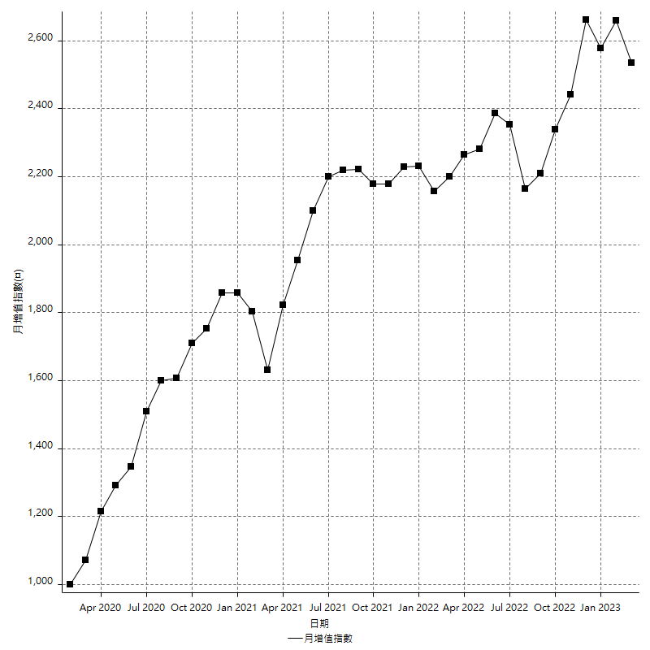
策略績效總結果

 | 所有交易 | 多單 | 空單
淨利 | 299800 | -1400 | 301200
毛利 | 1312000 | 7000 | 1305000
毛損 | -1012200 | -8400 | -1003800
調整後淨利 | 113517.21731 | -16800 | 115559.56338
調整後毛利 | 1208919.5448 | 0 | 1202151.592
調整後毛損 | -1095402.3275 | -16800 | -1086592.0286
特定淨利 | -60600 | -1400 | -59200
特定毛利 | 951600 | 7000 | 944600
特定毛損 | -1012200 | -8400 | -1003800
帳戶所需金額 | 60400 | 8400 | 58800
帳戶報酬 | 496.35761589 | -16.666666667 | 512.24489796
初始資本報酬 | 149.9 | -0.7 | 150.6
最大策略虧損 | -67200 | -12400 | -67200
最大策略虧損 (%) | -17.309697602 | -6.2 | -15.891238671
最大平倉交易虧損 | -60400 | -8400 | -58800
最大平倉交易虧損 (%) | -15.961945032 | -4.2 | -13.877054169
最大的策略虧損報酬 | 4.4613095238 | -0.109375 | 4.4821428571
獲利因子 | 1.2961865244 | -0.83333333333 | 1.3000597729
調整獲利因子 | 1.1036306154 | 0 | 1.1063504612
特定獲利因子 | -0.94013040901 | -0.83333333333 | -0.94102410839
最大持有契約數量 | 1 | 1 | 1
滑價支付 | 92800 | 800 | 92000
佣金支付 | 0 | 0 | 0
未平倉部位損益 | n/a | n/a | n/a
年報酬率 | 48.667202877 | -0.22726512351 | 48.894468001
月報酬率 | 4.0556002398 | -0.018938760292 | 4.074539
買進持有績效 | 71211.34461 | 6008.6950879 | 71211.34461
平均月報酬 | 7889.4736842
月報酬的標準差 | 18695.089534

績效比率

成長潛力比(Upside Potential Ratio) | 57.136185635
夏普比率 | 0.50021840708
索丁諾比率 | 0.81079872752
Fouse 比率 | 0.023026094775
Calmar 比率 | 0.0061653386454
Sterling 比率 | 0.0019569118111
淨利/最大損失百分比 | 3569.047619
淨利/最大交易績效拉回百分比 | 3747.5
淨利/最大策略績效拉回百分比 | 446.13095238
特定淨利/最大損失百分比 | -721.42857143
特定淨利/最大交易績效拉回百分比 | -757.5
特定淨利/最大策略績效拉回百分比 | -90.178571429
調整後淨利/最大損失百分比 | 1351.3954442
調整後淨利/最大交易績效拉回百分比 | 1418.9652164
調整後淨利/最大策略績效拉回百分比 | 168.92443052

時間分析

交易期間 | 3 Yrs, 1 Mth, 3 Dys, 11 Mins
策略在市場的時間 | 12 Dys, 51 Mins
策略在市場的時間百分比 | 1.0698075507
最長的持平期間 | 28 Dys, 19 Hrs, 45 Mins
最大獲利日期 | 2021-05-19
最大虧損日期 | 2020-02-12
最大策略虧損日期 | 7/28/22
最大平倉交易虧損日期 | 3/3/21

詳細權益曲線

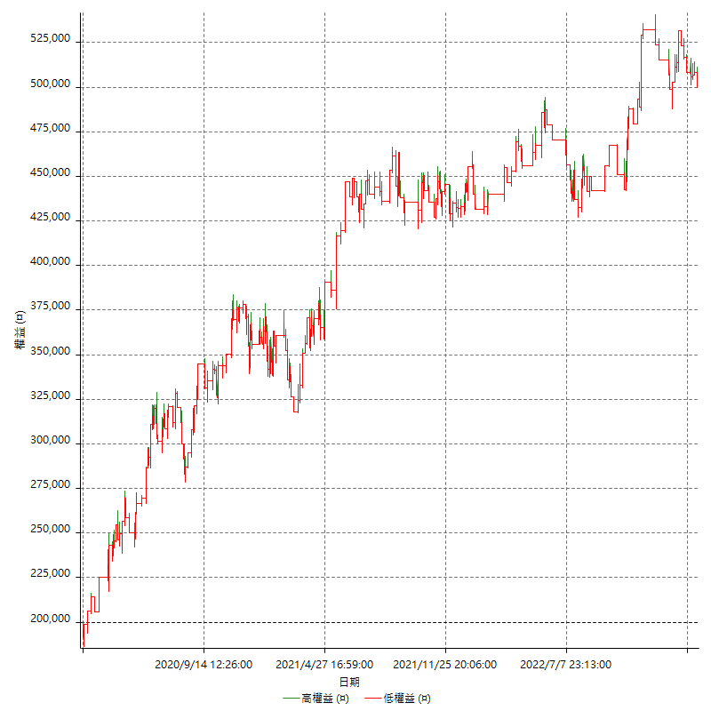

詳細權益曲線及績效拉回

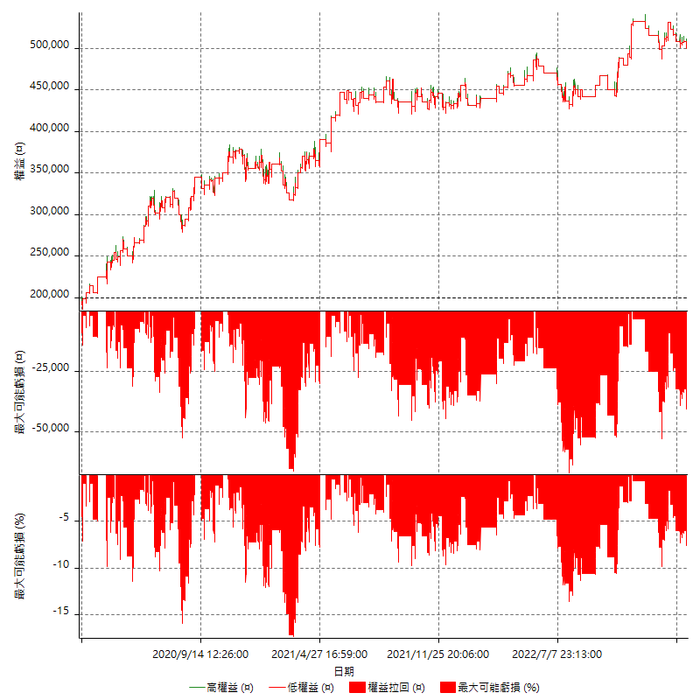

多單詳細權益曲線

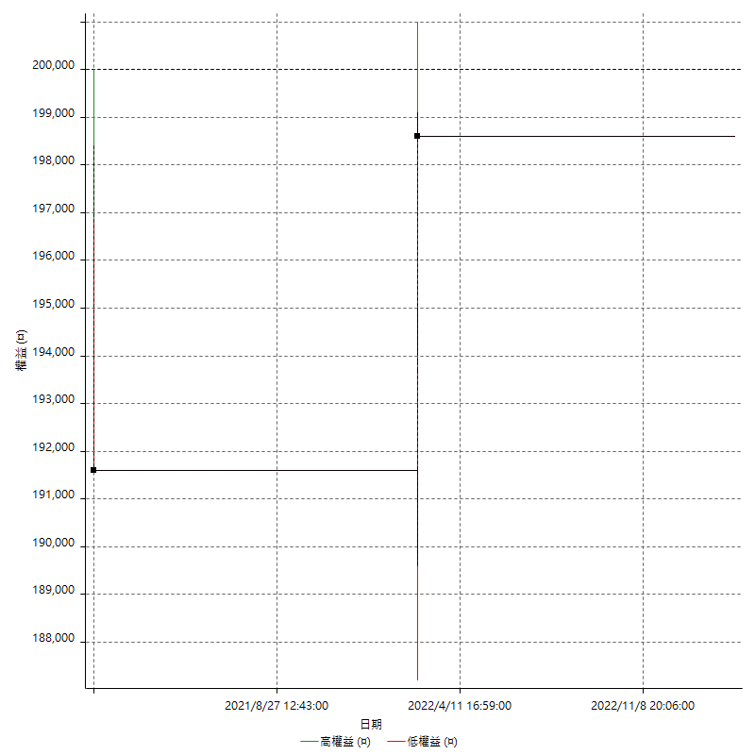

空單詳細權益曲線

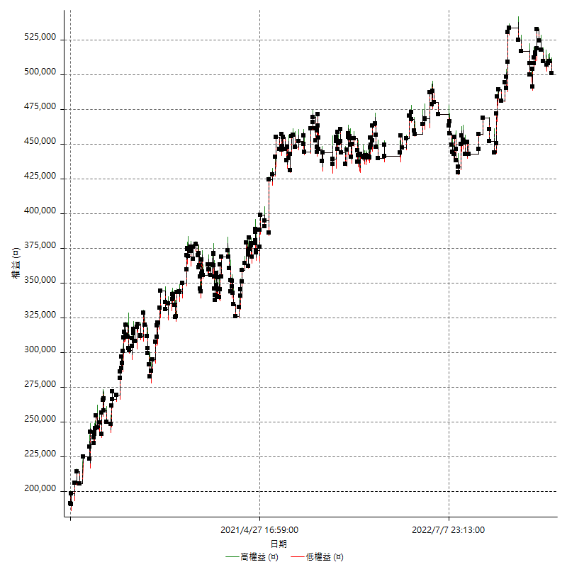

權益增加 & 拉回

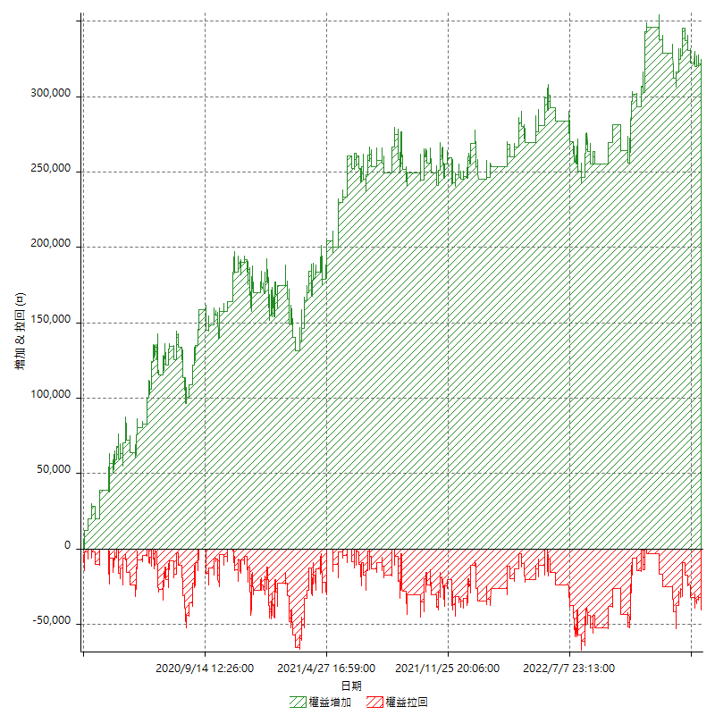

權益增加 & 拉回(%)

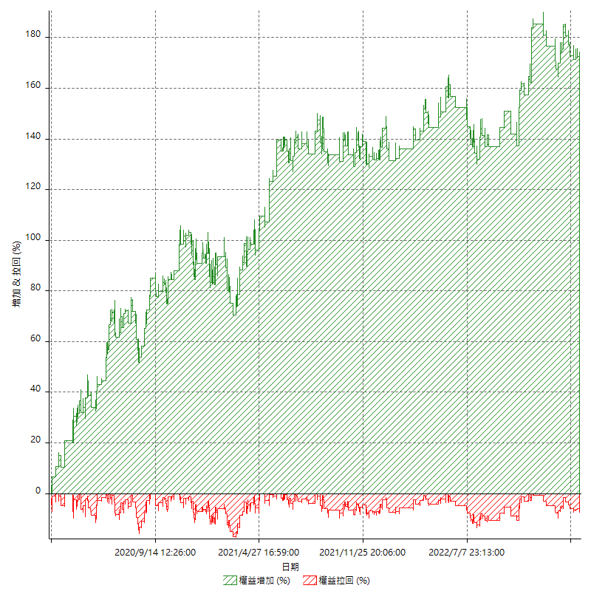

平倉權益曲線

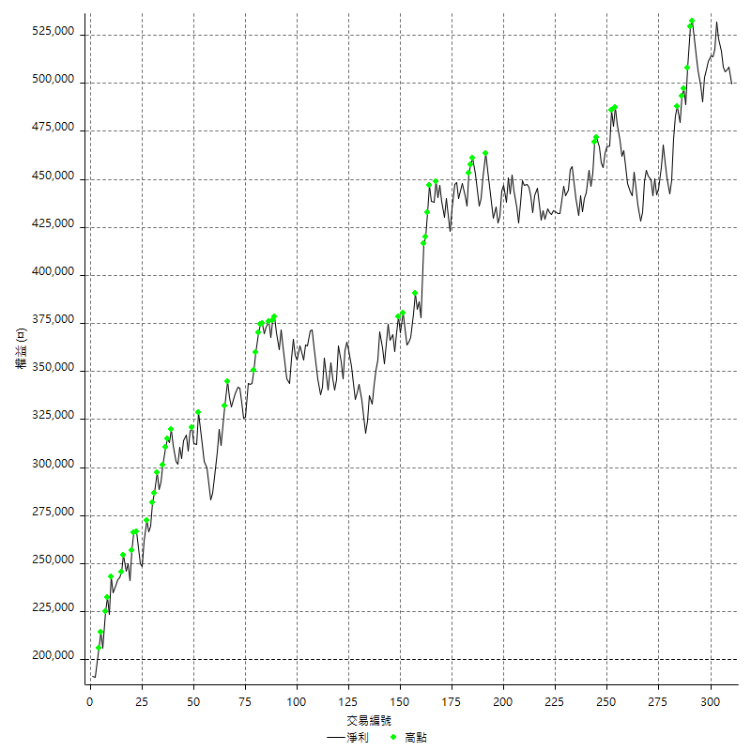

平倉權益曲線及績效拉回

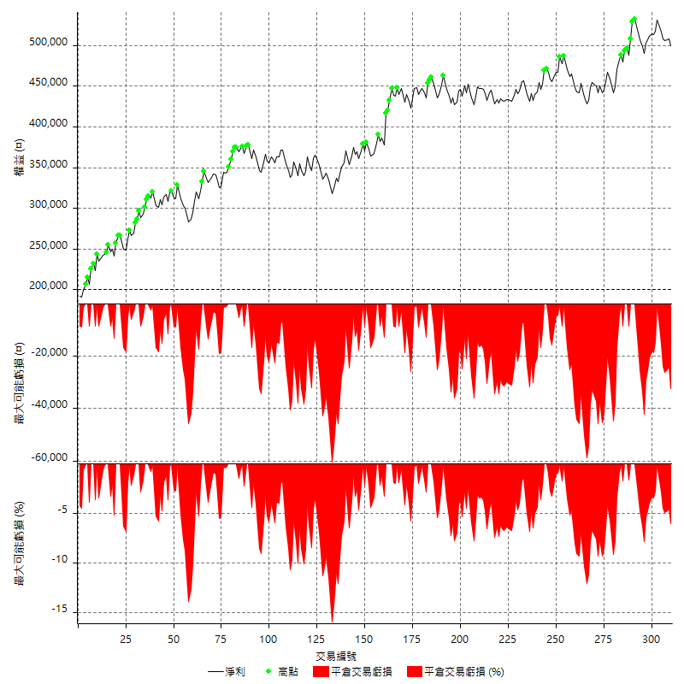

買進持有績效



月增值指數

交易分析
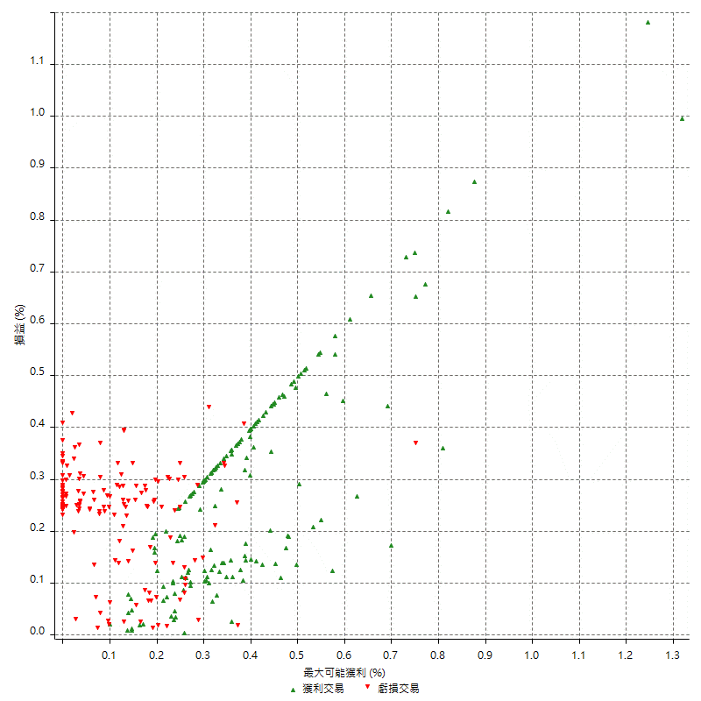
總交易分析

 | 所有交易 | 多單 | 空單
交易總次數 | 310 | 2 | 308
未平倉交易總數量 | 0 | 0 | 0
獲利交易次數 | 162 | 1 | 161
虧損交易次數 | 148 | 1 | 147
勝率 | 52.258064516 | 50 | 52.272727273
平均交易(獲利 & 虧損) | 967.09677419 | -700 | 977.92207792
平均獲利交易 | 8098.7654321 | 7000 | 8105.5900621
平均虧損交易 | -6839.1891892 | -8400 | -6828.5714286
平均獲利/平均虧損 比率 | 1.184170405 | -0.83333333333 | 1.187011097
最大的交易獲利 | 38400 | 7000 | 38400
最大的交易虧損 | -8400 | -8400 | -8400
平倉交易的平均K棒數 | 4 | 4 | 4
獲利平倉交易的平均K棒數 | 4.1 | 6 | 4.1
虧損平倉交易的平均K棒數 | 3.9 | 2 | 4
平倉交易間的平均K棒數 | n/a | n/a | n/a
獲利平倉交易間的平均K棒數 | 319.3 | 52385 | 321.3
虧損平倉交易間的平均K棒數 | 350.1 | 52389 | 352.4

極端交易

 | 全部 | 正 | 負
1 Std. Deviation of Avg. Trade | 8663.792974 | 5502.986063 | 2685.4770699
平均交易金額 +1標準差 | 9630.8897482 | 13601.751495 | -4153.7121192
平均交易金額 -1標準差 | -7696.6961998 | 2595.7793691 | -9524.6662591
極端交易次數 | 20 | 20 | 0
極端交易損益比 |  | 360400

最大獲利/最大虧損

 | 最大可能獲利 | 最大可能虧損
最大值 | 40400 | -8000
最大值日期 | 2021-05-19 | 2020-02-12
平均值 | 7417.4193548 | -4996.1290323
最大值 (%) | 1.3182286303 | -0.4158004158
最大值 (%) 日期 | 2020-03-27 | 2020-03-26
平均值 (%) | 0.25698474192 | -0.17014828369
1標準差 | 5498.3215843 | 2907.4145561
平均交易金額 +1標準差 | 12915.740939 | -2088.7144762
平均交易金額 -1標準差 | 1919.0977705 | -7903.5435883

交易序列分析

Z值 | -0.4770027256
信賴界限 | 0.36664025244
策略精確預期 | 967.09677419
最大連續獲利交易次數 | 6
最大連續虧損交易次數 | 6
最大連續獲利金額 | 68800
最大連續虧損金額 | -45600
最大連續獲利 (%) | 18.201058201
最大連續虧損 (%) | -13.877054169

交易序列統計量

連續獲利 | 序列編號 | 序列的平均獲利 | 下筆交易的平均虧損
1 | 27 | 8303.7037037 | -6911.1111111
2 | 23 | 7869.5652174 | -7078.2608696
3 | 14 | 8266.6666667 | -7185.7142857
4 | 9 | 9083.3333333 | -6888.8888889
5 | 1 | 3960 | -8400
6 | 1 | 5300 | -5400
連續虧損 | 序列編號 | 序列的平均虧損 | 下筆交易的平均獲利
1 | 37 | -6908.1081081 | 8372.972973
2 | 17 | -6529.4117647 | 9164.7058824
3 | 14 | -6519.047619 | 7028.5714286
4 | 6 | -7216.6666667 | 6466.6666667
5 | 1 | -8400 | 12800
6 | 1 | -7600 | 3800

總交易

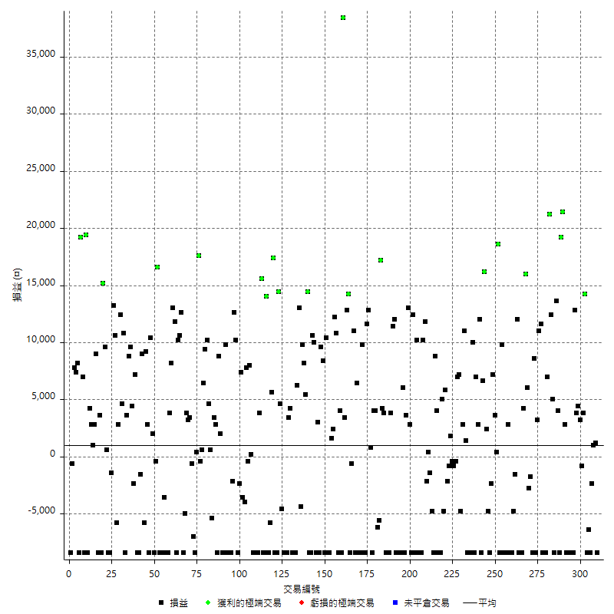

獲利交易

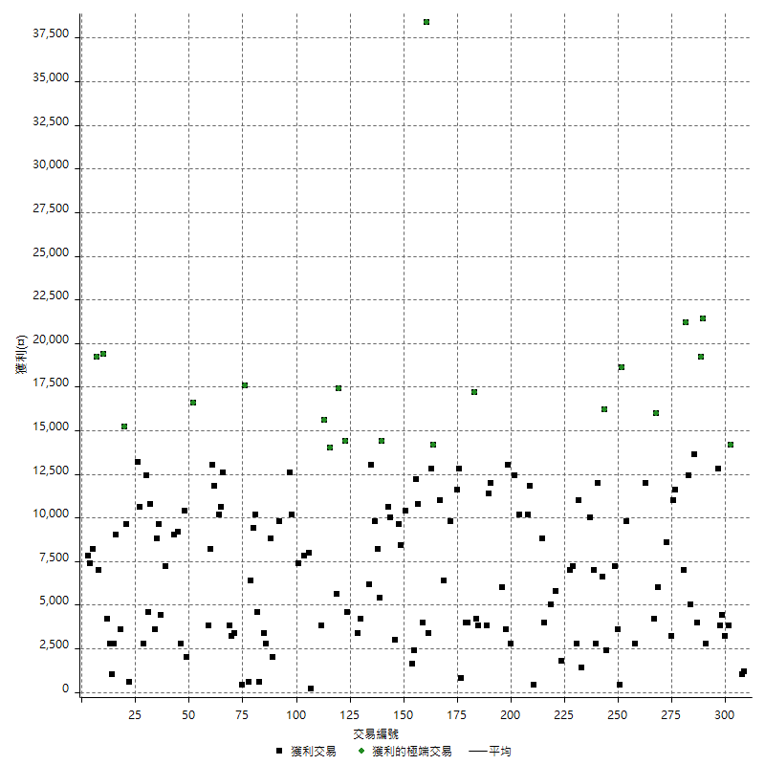

虧損交易

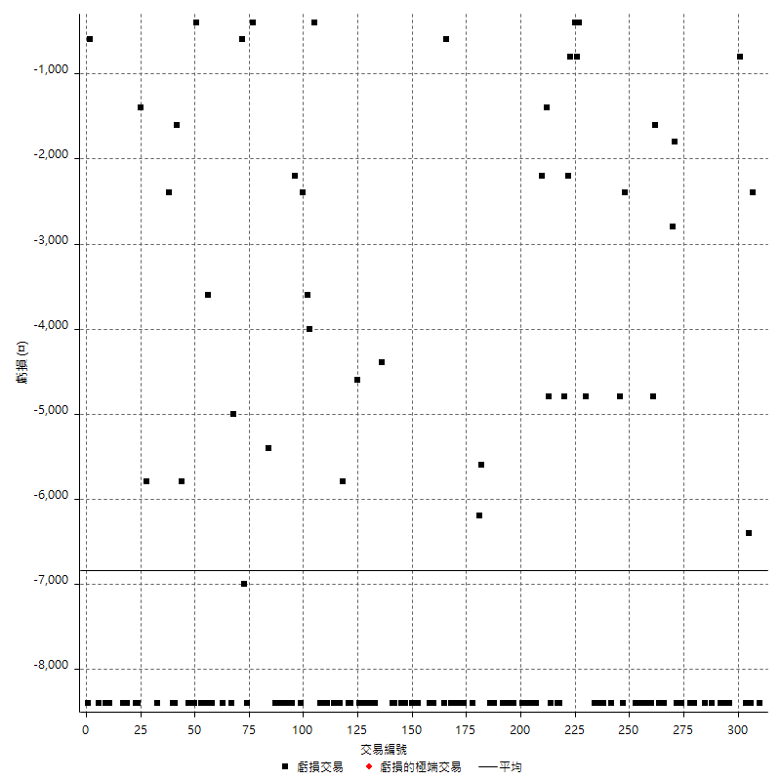

最大可能虧損

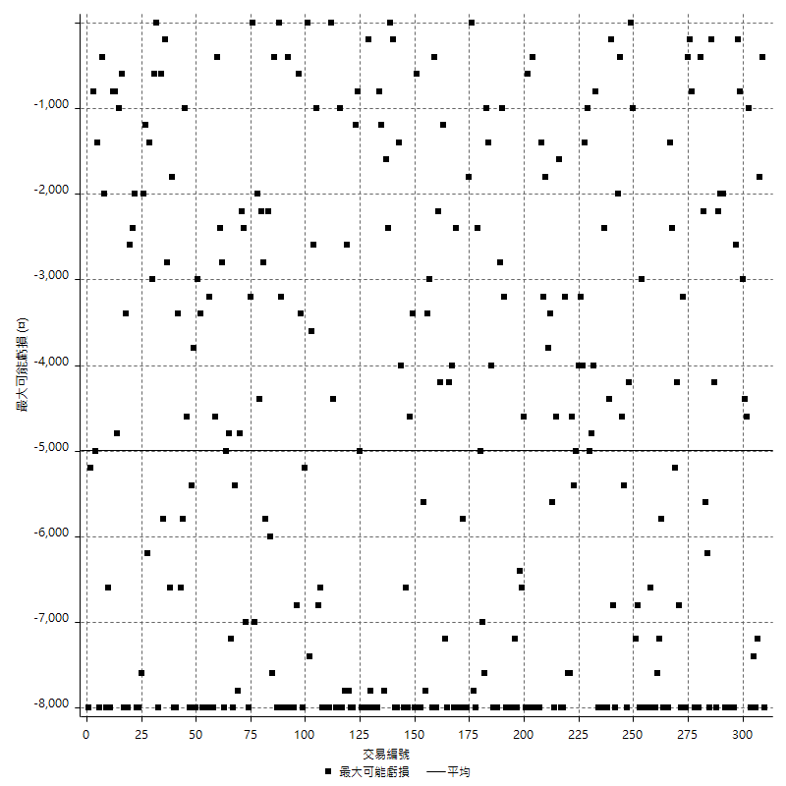

虧損的損益

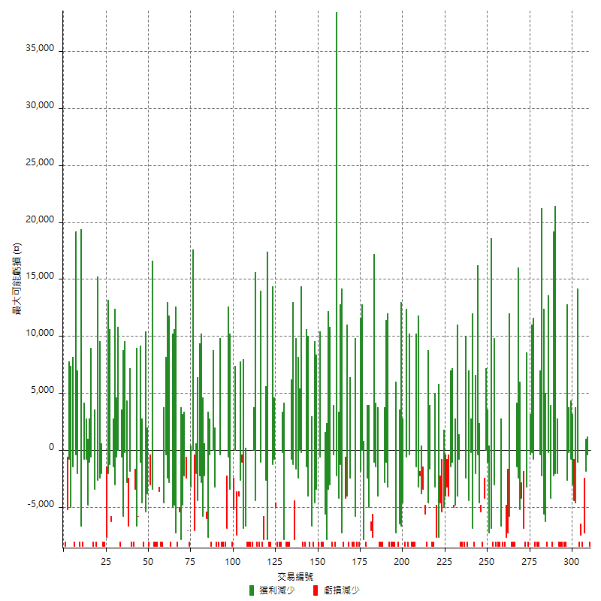

最大虧損幅度

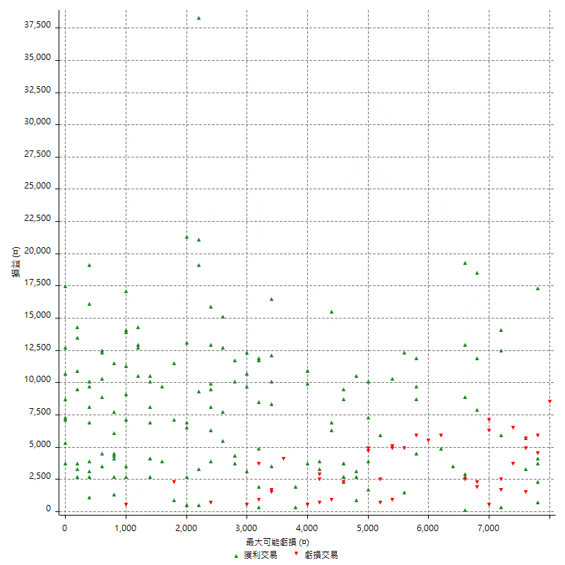

最大虧損幅度 (%)

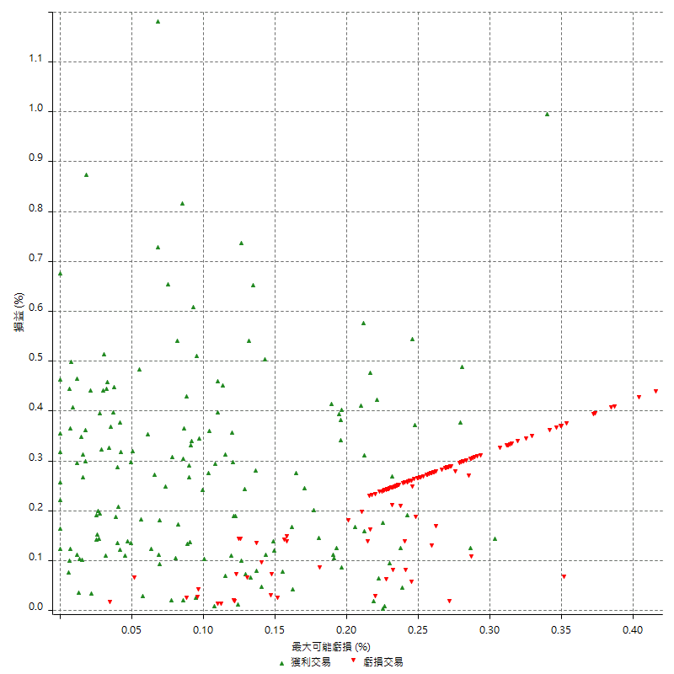

最大可能獲利

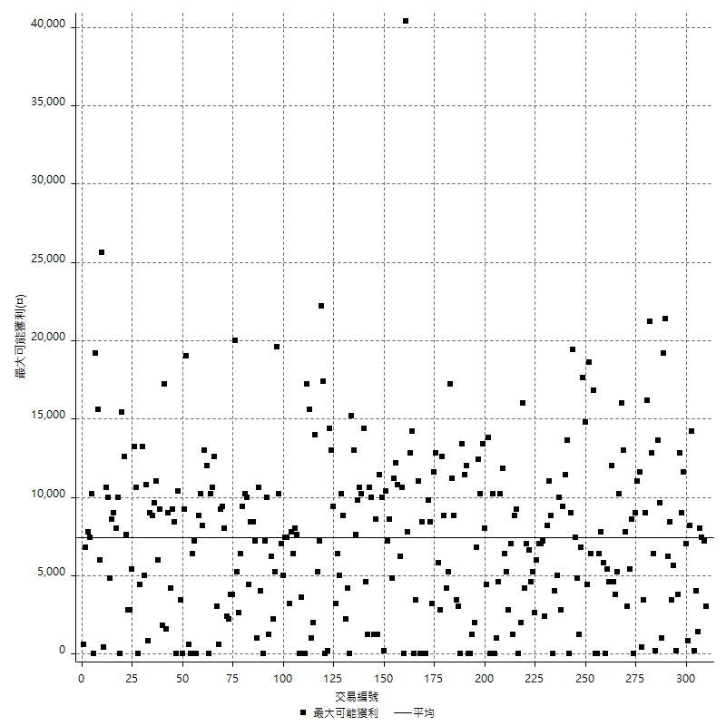

獲利的損益

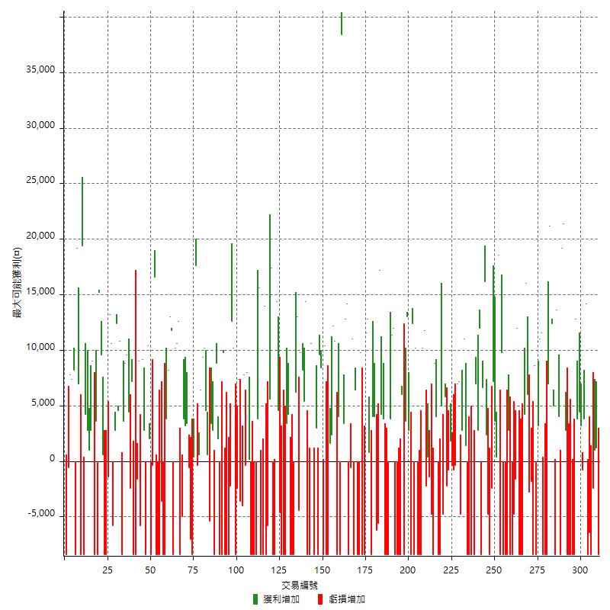

最大獲利幅度

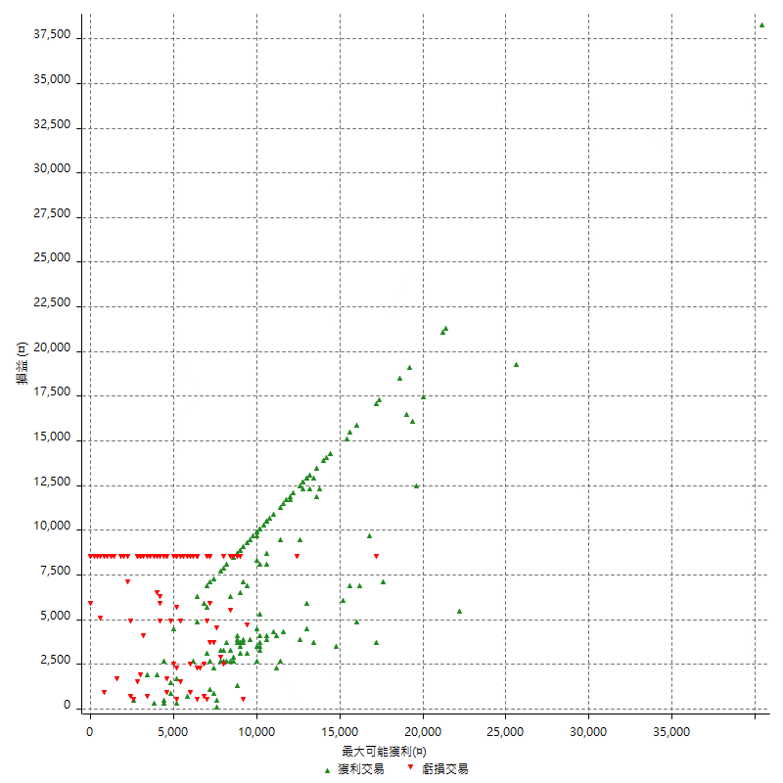

最大獲利幅度 (%)

週期性分析
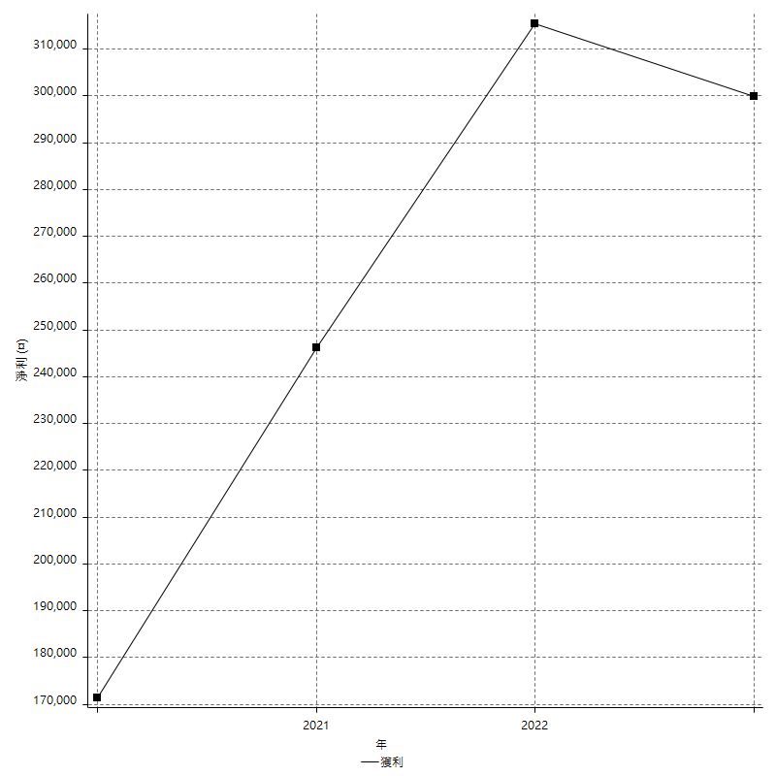
Daily Period Analysis

期間 | 獲利(¤) | 獲利(%) | 毛利 | 毛損 | 交易次數 | 勝率
2023-03-07 | -8400 | -1.652892562 | 0 | -8400 | 1 | 0
2023-03-02 | 1200 | 0.23668639053 | 1200 | 0 | 1 | 100
2023-02-24 | 1000 | 0.1976284585 | 1000 | 0 | 1 | 100
2023-02-21 | -2400 | -0.47206923682 | 0 | -2400 | 1 | 0
2023-02-14 | -8400 | -1.6253869969 | 0 | -8400 | 1 | 0
2023-02-09 | -6400 | -1.2232415902 | 0 | -6400 | 1 | 0
2023-02-03 | -8400 | -1.5801354402 | 0 | -8400 | 1 | 0
2023-01-31 | 18000 | 3.5046728972 | 18000 | 0 | 2 | 100
2023-01-17 | 2400 | 0.46948356808 | 3200 | -800 | 2 | 50
2023-01-13 | 8200 | 1.6302186879 | 8200 | 0 | 2 | 100
2023-01-10 | 4400 | 0.88247091857 | 12800 | -8400 | 2 | 50
2023-01-04 | -16800 | -3.2596041909 | 0 | -16800 | 2 | 0
2022-12-15 | -8400 | -1.6036655212 | 0 | -8400 | 1 | 0
2022-12-09 | -8400 | -1.5783540023 | 0 | -8400 | 1 | 0
2022-11-18 | 2800 | 0.52890064224 | 2800 | 0 | 1 | 100
2022-11-16 | 40600 | 8.3060556465 | 40600 | 0 | 2 | 100
2022-11-14 | -4400 | -0.89213300892 | 4000 | -8400 | 2 | 50
2022-11-10 | 13600 | 2.8356964137 | 13600 | 0 | 1 | 100
2022-11-02 | -8400 | -1.7213114754 | 0 | -8400 | 1 | 0
2022-10-26 | 5000 | 1.0351966874 | 5000 | 0 | 1 | 100
2022-10-24 | 12400 | 2.6349341266 | 12400 | 0 | 1 | 100
2022-10-21 | 28200 | 6.3743218807 | 28200 | 0 | 2 | 100
2022-10-18 | -8400 | -1.8633540373 | 0 | -8400 | 1 | 0
2022-10-05 | -16800 | -3.5928143713 | 0 | -16800 | 2 | 0
2022-09-21 | 11600 | 2.5438596491 | 11600 | 0 | 1 | 100
2022-09-13 | 14200 | 3.214124038 | 14200 | 0 | 2 | 100
2022-08-19 | -8400 | -1.8658374056 | 0 | -8400 | 1 | 0
2022-08-17 | 8600 | 1.9474637681 | 8600 | 0 | 1 | 100
2022-08-12 | -8400 | -1.8666666667 | 0 | -8400 | 1 | 0
2022-08-08 | -4600 | -1.0118785746 | 0 | -4600 | 2 | 0
2022-08-04 | 6000 | 1.3374944271 | 6000 | 0 | 1 | 100
2022-08-03 | 16000 | 3.6985668054 | 16000 | 0 | 1 | 100
2022-07-28 | -4200 | -0.96153846154 | 4200 | -8400 | 2 | 50
2022-07-22 | -16800 | -3.7037037037 | 0 | -16800 | 2 | 0
2022-07-20 | 12000 | 2.7173913043 | 12000 | 0 | 1 | 100
2022-07-19 | -1600 | -0.36101083032 | 0 | -1600 | 1 | 0
2022-07-15 | -4800 | -1.0714285714 | 0 | -4800 | 1 | 0
2022-07-14 | -8400 | -1.8404907975 | 0 | -8400 | 1 | 0
2022-07-08 | -5600 | -1.2121212121 | 2800 | -8400 | 2 | 50
2022-07-07 | -8400 | -1.7857142857 | 0 | -8400 | 1 | 0
2022-06-15 | -8400 | -1.7543859649 | 0 | -8400 | 1 | 0
2022-06-06 | -8400 | -1.724137931 | 0 | -8400 | 1 | 0
2022-06-01 | 9800 | 2.0527859238 | 9800 | 0 | 1 | 100
2022-05-31 | -8400 | -1.7291066282 | 0 | -8400 | 1 | 0
2022-05-26 | 18600 | 3.9811643836 | 18600 | 0 | 1 | 100
2022-05-16 | 4000 | 0.86355785838 | 4000 | 0 | 2 | 100
2022-05-11 | 7200 | 1.5789473684 | 7200 | 0 | 1 | 100
2022-04-21 | -2400 | -0.52356020942 | 0 | -2400 | 1 | 0
2022-04-20 | -8400 | -1.7994858612 | 0 | -8400 | 1 | 0
2022-04-14 | -2400 | -0.51150895141 | 2400 | -4800 | 2 | 50
2022-04-11 | 16200 | 3.5761589404 | 16200 | 0 | 1 | 100
2022-03-31 | 6600 | 1.4784946237 | 6600 | 0 | 1 | 100
2022-03-23 | -8400 | -1.8469656992 | 0 | -8400 | 1 | 0
2022-03-18 | 14800 | 3.3636363636 | 14800 | 0 | 2 | 100
2022-02-17 | 7000 | 1.6166281755 | 7000 | 0 | 1 | 100
2022-02-10 | 1600 | 0.37088548911 | 10000 | -8400 | 2 | 50
2022-01-18 | -8400 | -1.9099590723 | 0 | -8400 | 1 | 0
2022-01-13 | -16800 | -3.679369251 | 0 | -16800 | 2 | 0
2022-01-12 | 1400 | 0.30755711775 | 1400 | 0 | 1 | 100
2022-01-05 | 13800 | 3.1264159493 | 13800 | 0 | 2 | 100
2022-01-03 | -4800 | -1.0757507844 | 0 | -4800 | 1 | 0
2021-12-30 | 14200 | 3.287037037 | 14200 | 0 | 2 | 100
2021-12-29 | -400 | -0.09250693802 | 0 | -400 | 1 | 0
2021-12-28 | -800 | -0.18467220683 | 0 | -800 | 1 | 0
2021-12-22 | 1400 | 0.32422417786 | 1800 | -400 | 2 | 50
2021-12-17 | -800 | -0.18492834027 | 0 | -800 | 1 | 0
2021-12-15 | -2200 | -0.50597976081 | 0 | -2200 | 1 | 0
2021-12-08 | 5800 | 1.351981352 | 5800 | 0 | 1 | 100
2021-12-03 | 200 | 0.046641791045 | 5000 | -4800 | 2 | 50
2021-12-02 | -16800 | -3.7701974865 | 0 | -16800 | 2 | 0
2021-11-25 | 4000 | 0.90579710145 | 4000 | 0 | 1 | 100
2021-11-19 | 8800 | 2.033271719 | 8800 | 0 | 1 | 100
2021-11-18 | -8400 | -1.9038984587 | 0 | -8400 | 1 | 0
2021-11-17 | -4800 | -1.0762331839 | 0 | -4800 | 1 | 0
2021-11-16 | -1000 | -0.22371364653 | 400 | -1400 | 2 | 50
2021-11-12 | 9600 | 2.19478738 | 11800 | -2200 | 2 | 50
2021-11-10 | 10200 | 2.3876404494 | 10200 | 0 | 1 | 100
2021-11-08 | -8400 | -1.9283746556 | 0 | -8400 | 1 | 0
2021-10-28 | -8400 | -1.8918918919 | 0 | -8400 | 1 | 0
2021-10-27 | 1800 | 0.40705563094 | 10200 | -8400 | 2 | 50
2021-10-21 | -8400 | -1.8641810919 | 0 | -8400 | 1 | 0
2021-10-20 | 4000 | 0.89565606807 | 12400 | -8400 | 2 | 50
2021-10-18 | 15800 | 3.6675951718 | 15800 | 0 | 2 | 100
2021-10-08 | -4800 | -1.1019283747 | 3600 | -8400 | 2 | 50
2021-09-14 | 6000 | 1.3966480447 | 6000 | 0 | 1 | 100
2021-09-13 | -8400 | -1.9178082192 | 0 | -8400 | 1 | 0
2021-09-06 | -16800 | -3.6939313984 | 0 | -16800 | 2 | 0
2021-09-03 | -8400 | -1.8134715026 | 0 | -8400 | 1 | 0
2021-09-02 | 23400 | 5.3206002729 | 23400 | 0 | 2 | 100
2021-09-01 | -4600 | -1.0351035104 | 3800 | -8400 | 2 | 50
2021-08-30 | -16800 | -3.6426712923 | 0 | -16800 | 2 | 0
2021-08-24 | 8000 | 1.7652250662 | 8000 | 0 | 2 | 100
2021-08-19 | 17200 | 3.9449541284 | 17200 | 0 | 1 | 100
2021-08-05 | -5600 | -1.268115942 | 0 | -5600 | 1 | 0
2021-08-03 | -2200 | -0.49571879225 | 4000 | -6200 | 2 | 50
2021-07-23 | 4000 | 0.90950432015 | 4000 | 0 | 1 | 100
2021-07-15 | -8400 | -1.8741633199 | 0 | -8400 | 1 | 0
2021-07-12 | 800 | 0.17881090747 | 800 | 0 | 1 | 100
2021-07-08 | 12800 | 2.9452369995 | 12800 | 0 | 1 | 100
2021-07-06 | 3200 | 0.74177097821 | 11600 | -8400 | 2 | 50
2021-07-01 | -8400 | -1.9099590723 | 0 | -8400 | 1 | 0
2021-06-29 | 9800 | 2.2790697674 | 9800 | 0 | 1 | 100
2021-06-28 | -8400 | -1.9160583942 | 0 | -8400 | 1 | 0
2021-06-24 | -8400 | -1.8800358102 | 0 | -8400 | 1 | 0
2021-06-18 | -2000 | -0.44563279857 | 6400 | -8400 | 2 | 50
2021-06-16 | 10400 | 2.3722627737 | 11000 | -600 | 2 | 50
2021-06-10 | -8400 | -1.8800358102 | 0 | -8400 | 1 | 0
2021-06-02 | 27000 | 6.4316341115 | 27000 | 0 | 2 | 100
2021-05-26 | 3400 | 0.81652257445 | 3400 | 0 | 1 | 100
2021-05-19 | 30000 | 7.7639751553 | 38400 | -8400 | 2 | 50
2021-05-10 | -4400 | -1.1258955988 | 4000 | -8400 | 2 | 50
2021-04-28 | 10800 | 2.8421052632 | 10800 | 0 | 1 | 100
2021-04-27 | 14600 | 3.995621237 | 14600 | 0 | 2 | 100
2021-04-20 | -6800 | -1.8269747448 | 1600 | -8400 | 2 | 50
2021-04-19 | 2000 | 0.54024851432 | 10400 | -8400 | 2 | 50
2021-04-16 | 0 | 0 | 8400 | -8400 | 2 | 50
2021-04-09 | 1200 | 0.32520325203 | 9600 | -8400 | 2 | 50
2021-04-08 | 3000 | 0.81967213115 | 3000 | 0 | 1 | 100
2021-04-01 | 1600 | 0.43907793633 | 10000 | -8400 | 2 | 50
2021-03-31 | 10600 | 2.9960429621 | 10600 | 0 | 1 | 100
2021-03-30 | -16800 | -4.5331894226 | 0 | -16800 | 2 | 0
2021-03-25 | 14400 | 4.0426726558 | 14400 | 0 | 1 | 100
2021-03-23 | 5400 | 1.5393386545 | 5400 | 0 | 1 | 100
2021-03-17 | 18000 | 5.4086538462 | 18000 | 0 | 2 | 100
2021-03-12 | 8600 | 2.6526835287 | 13000 | -4400 | 2 | 50
2021-03-10 | 6200 | 1.9496855346 | 6200 | 0 | 1 | 100
2021-03-03 | -8400 | -2.5735294118 | 0 | -8400 | 1 | 0
2021-02-24 | -8400 | -2.5089605735 | 0 | -8400 | 1 | 0
2021-02-23 | -8400 | -2.4475524476 | 0 | -8400 | 1 | 0
2021-02-22 | 7600 | 2.2646007151 | 7600 | 0 | 2 | 100
2021-02-18 | -16800 | -4.7673098751 | 0 | -16800 | 2 | 0
2021-02-05 | -8400 | -2.3281596452 | 0 | -8400 | 1 | 0
2021-02-03 | 0 | 0 | 4600 | -4600 | 2 | 50
2021-01-20 | 6000 | 1.6910935738 | 14400 | -8400 | 2 | 50
2021-01-18 | -8400 | -2.3127753304 | 0 | -8400 | 1 | 0
2021-01-15 | 23000 | 6.760728983 | 23000 | 0 | 2 | 100
2021-01-14 | -5800 | -1.676300578 | 0 | -5800 | 1 | 0
2021-01-12 | 5600 | 1.6451233843 | 14000 | -8400 | 2 | 50
2021-01-11 | -8400 | -2.4082568807 | 0 | -8400 | 1 | 0
2021-01-08 | 7200 | 2.1077283372 | 15600 | -8400 | 2 | 50
2021-01-06 | -4600 | -1.3287117273 | 3800 | -8400 | 2 | 50
2021-01-05 | -16800 | -4.6280991736 | 0 | -16800 | 2 | 0
2021-01-04 | -8400 | -2.2617124394 | 0 | -8400 | 1 | 0
2020-12-31 | 8200 | 2.2577092511 | 8200 | 0 | 2 | 100
2020-12-29 | 7400 | 2.0798201237 | 7800 | -400 | 2 | 50
2020-12-25 | -4000 | -1.1117287382 | 0 | -4000 | 1 | 0
2020-12-22 | -3600 | -0.99064391855 | 0 | -3600 | 1 | 0
2020-12-21 | 7400 | 2.0786516854 | 7400 | 0 | 1 | 100
2020-12-09 | -2400 | -0.66964285714 | 0 | -2400 | 1 | 0
2020-12-08 | -8400 | -2.2900763359 | 0 | -8400 | 1 | 0
2020-12-07 | 22800 | 6.6279069767 | 22800 | 0 | 2 | 100
2020-12-04 | -2200 | -0.63547082611 | 0 | -2200 | 1 | 0
2020-12-03 | -8400 | -2.3688663283 | 0 | -8400 | 1 | 0
2020-12-02 | -16800 | -4.5234248788 | 0 | -16800 | 2 | 0
2020-11-30 | 1400 | 0.37837837838 | 9800 | -8400 | 2 | 50
2020-11-27 | -8400 | -2.2198731501 | 0 | -8400 | 1 | 0
2020-11-24 | 2000 | 0.53134962806 | 2000 | 0 | 1 | 100
2020-11-17 | 400 | 0.10638297872 | 8800 | -8400 | 2 | 50
2020-11-12 | 6200 | 1.6765819362 | 6200 | 0 | 2 | 100
2020-11-06 | -5400 | -1.4392324094 | 0 | -5400 | 1 | 0
2020-11-05 | 5200 | 1.4054054054 | 5200 | 0 | 2 | 100
2020-11-04 | 19600 | 5.5936073059 | 19600 | 0 | 2 | 100
2020-10-26 | 6400 | 1.8604651163 | 6400 | 0 | 1 | 100
2020-10-20 | 200 | 0.058173356603 | 600 | -400 | 2 | 50
2020-10-13 | 17600 | 5.3954629062 | 17600 | 0 | 1 | 100
2020-10-12 | 400 | 0.12277470841 | 400 | 0 | 1 | 100
2020-10-08 | -8400 | -2.513464991 | 0 | -8400 | 1 | 0
2020-10-07 | -7000 | -2.0515826495 | 0 | -7000 | 1 | 0
2020-10-05 | -600 | -0.17554125219 | 0 | -600 | 1 | 0
2020-09-29 | 6600 | 1.968973747 | 6600 | 0 | 2 | 100
2020-09-21 | 3800 | 1.1466505733 | 3800 | 0 | 1 | 100
2020-09-15 | -13400 | -3.8863109049 | 0 | -13400 | 2 | 0
2020-09-03 | 12600 | 3.7928958459 | 12600 | 0 | 1 | 100
2020-09-02 | 10600 | 3.2960199005 | 10600 | 0 | 1 | 100
2020-08-27 | 10200 | 3.2755298651 | 10200 | 0 | 1 | 100
2020-08-26 | 3400 | 1.1038961039 | 11800 | -8400 | 2 | 50
2020-08-24 | 13000 | 4.406779661 | 13000 | 0 | 1 | 100
2020-08-18 | 8200 | 2.8591352859 | 8200 | 0 | 1 | 100
2020-08-13 | 3800 | 1.3427561837 | 3800 | 0 | 1 | 100
2020-08-11 | -8400 | -2.8826355525 | 0 | -8400 | 1 | 0
2020-08-10 | -8400 | -2.8018679119 | 0 | -8400 | 1 | 0
2020-08-06 | -12000 | -3.8486209108 | 0 | -12000 | 2 | 0
2020-08-05 | -8400 | -2.6233603998 | 0 | -8400 | 1 | 0
2020-07-30 | -8400 | -2.5562994522 | 0 | -8400 | 1 | 0
2020-07-28 | 16600 | 5.3205128205 | 16600 | 0 | 1 | 100
2020-07-22 | -8800 | -2.7431421446 | 0 | -8800 | 2 | 0
2020-07-15 | 2000 | 0.62735257215 | 2000 | 0 | 1 | 100
2020-07-14 | 10400 | 3.3722438392 | 10400 | 0 | 1 | 100
2020-07-09 | -8400 | -2.6515151515 | 0 | -8400 | 1 | 0
2020-07-07 | 12000 | 3.937007874 | 12000 | 0 | 2 | 100
2020-07-03 | 3200 | 1.0610079576 | 9000 | -5800 | 2 | 50
2020-06-24 | -1600 | -0.52770448549 | 0 | -1600 | 1 | 0
2020-06-23 | -8400 | -2.6957637997 | 0 | -8400 | 1 | 0
2020-06-22 | -8400 | -2.625 | 0 | -8400 | 1 | 0
2020-06-17 | 4800 | 1.5228426396 | 7200 | -2400 | 2 | 50
2020-06-15 | 4400 | 1.4157014157 | 4400 | 0 | 1 | 100
2020-06-11 | 18400 | 6.292749658 | 18400 | 0 | 2 | 100
2020-06-09 | 3600 | 1.2465373961 | 3600 | 0 | 1 | 100
2020-06-08 | 2400 | 0.83798882682 | 10800 | -8400 | 2 | 50
2020-06-04 | 17000 | 6.3103192279 | 17000 | 0 | 2 | 100
2020-05-27 | 2800 | 1.0502625656 | 2800 | 0 | 1 | 100
2020-05-19 | 4800 | 1.833460657 | 10600 | -5800 | 2 | 50
2020-05-18 | 13200 | 5.3097345133 | 13200 | 0 | 1 | 100
2020-05-15 | -1400 | -0.56 | 0 | -1400 | 1 | 0
2020-05-06 | -8400 | -3.2507739938 | 0 | -8400 | 1 | 0
2020-04-29 | -8400 | -3.1484257871 | 0 | -8400 | 1 | 0
2020-04-28 | 10200 | 3.9750584567 | 10200 | 0 | 2 | 100
2020-04-23 | 6800 | 2.7221777422 | 15200 | -8400 | 2 | 50
2020-04-20 | 3600 | 1.4622258327 | 3600 | 0 | 1 | 100
2020-04-15 | -8400 | -3.2992930086 | 0 | -8400 | 1 | 0
2020-04-13 | 9000 | 3.664495114 | 9000 | 0 | 1 | 100
2020-04-09 | 2800 | 1.1532125206 | 2800 | 0 | 1 | 100
2020-04-08 | 3800 | 1.589958159 | 3800 | 0 | 2 | 100
2020-04-07 | -4200 | -1.7269736842 | 4200 | -8400 | 2 | 50
2020-03-27 | 19400 | 8.6684539768 | 19400 | 0 | 1 | 100
2020-03-26 | -1400 | -0.621669627 | 7000 | -8400 | 2 | 50
2020-03-11 | 19200 | 9.3203883495 | 19200 | 0 | 1 | 100
2020-03-04 | -8400 | -3.9179104478 | 0 | -8400 | 1 | 0
2020-02-26 | 8200 | 3.9767216295 | 8200 | 0 | 1 | 100
2020-02-20 | 7400 | 3.722334004 | 7400 | 0 | 1 | 100
2020-02-13 | 7200 | 3.75782881 | 7800 | -600 | 2 | 50
2020-02-12 | -8400 | -4.2 | 0 | -8400 | 1 | 0

Daily Rolling Period Analysis

期間 | 獲利(¤) | 獲利(%) | 毛利 | 毛損 | 交易次數 | 勝率
當日 - 2023/3/7 | -8400 | -0.29745042493 | 0 | -8400 | 1 | 0
2023/3/6 - 2023/3/7 | -8400 | -0.29745042493 | 0 | -8400 | 1 | 0
2023/3/5 - 2023/3/7 | -8400 | -0.29745042493 | 0 | -8400 | 1 | 0
2023/3/4 - 2023/3/7 | -8400 | -0.29745042493 | 0 | -8400 | 1 | 0
2023/3/3 - 2023/3/7 | -8400 | -0.29745042493 | 0 | -8400 | 1 | 0
2023/3/2 - 2023/3/7 | -7200 | -0.25517436915 | 1200 | -8400 | 2 | 50
2023/3/1 - 2023/3/7 | -7200 | -0.25517436915 | 1200 | -8400 | 2 | 50
2023/2/28 - 2023/3/7 | -7200 | -0.25517436915 | 1200 | -8400 | 2 | 50
2023/2/27 - 2023/3/7 | -7200 | -0.25517436915 | 1200 | -8400 | 2 | 50
2023/2/26 - 2023/3/7 | -7200 | -0.25517436915 | 1200 | -8400 | 2 | 50
2023/2/25 - 2023/3/7 | -7200 | -0.25517436915 | 1200 | -8400 | 2 | 50
2023/2/24 - 2023/3/7 | -6200 | -0.21988934601 | 2200 | -8400 | 3 | 66.666666667
2023/2/23 - 2023/3/7 | -6200 | -0.21988934601 | 2200 | -8400 | 3 | 66.666666667
2023/2/22 - 2023/3/7 | -6200 | -0.21988934601 | 2200 | -8400 | 3 | 66.666666667
2023/2/21 - 2023/3/7 | -8600 | -0.30500780253 | 2200 | -10800 | 4 | 50
2023/2/20 - 2023/3/7 | -8600 | -0.30500780253 | 2200 | -10800 | 4 | 50
2023/2/19 - 2023/3/7 | -8600 | -0.30500780253 | 2200 | -10800 | 4 | 50
2023/2/18 - 2023/3/7 | -8600 | -0.30500780253 | 2200 | -10800 | 4 | 50
2023/2/17 - 2023/3/7 | -8600 | -0.30500780253 | 2200 | -10800 | 4 | 50
2023/2/16 - 2023/3/7 | -8600 | -0.30500780253 | 2200 | -10800 | 4 | 50
2023/2/15 - 2023/3/7 | -8600 | -0.30500780253 | 2200 | -10800 | 4 | 50
2023/2/14 - 2023/3/7 | -17000 | -0.60292240034 | 2200 | -19200 | 5 | 40
2023/2/13 - 2023/3/7 | -17000 | -0.60292240034 | 2200 | -19200 | 5 | 40
2023/2/12 - 2023/3/7 | -17000 | -0.60292240034 | 2200 | -19200 | 5 | 40
2023/2/11 - 2023/3/7 | -17000 | -0.60292240034 | 2200 | -19200 | 5 | 40
2023/2/10 - 2023/3/7 | -17000 | -0.60292240034 | 2200 | -19200 | 5 | 40
2023/2/9 - 2023/3/7 | -23400 | -0.82990495106 | 2200 | -25600 | 6 | 33.333333333
2023/2/8 - 2023/3/7 | -23400 | -0.82990495106 | 2200 | -25600 | 6 | 33.333333333
2023/2/7 - 2023/3/7 | -23400 | -0.82990495106 | 2200 | -25600 | 6 | 33.333333333
2023/2/6 - 2023/3/7 | -23400 | -0.82990495106 | 2200 | -25600 | 6 | 33.333333333
2023/2/5 - 2023/3/7 | -23400 | -0.82990495106 | 2200 | -25600 | 6 | 33.333333333
2023/2/4 - 2023/3/7 | -23400 | -0.82990495106 | 2200 | -25600 | 6 | 33.333333333
2023/2/3 - 2023/3/7 | -31800 | -1.1278195489 | 2200 | -34000 | 7 | 28.571428571
2023/2/2 - 2023/3/7 | -31800 | -1.1278195489 | 2200 | -34000 | 7 | 28.571428571
2023/2/1 - 2023/3/7 | -31800 | -1.1278195489 | 2200 | -34000 | 7 | 28.571428571
2023/1/31 - 2023/3/7 | -13800 | -0.49576088518 | 20200 | -34000 | 9 | 44.444444444
2023/1/30 - 2023/3/7 | -13800 | -0.49576088518 | 20200 | -34000 | 9 | 44.444444444
2023/1/29 - 2023/3/7 | -13800 | -0.49576088518 | 20200 | -34000 | 9 | 44.444444444
2023/1/28 - 2023/3/7 | -13800 | -0.49576088518 | 20200 | -34000 | 9 | 44.444444444
2023/1/27 - 2023/3/7 | -13800 | -0.49576088518 | 20200 | -34000 | 9 | 44.444444444
2023/1/26 - 2023/3/7 | -13800 | -0.49576088518 | 20200 | -34000 | 9 | 44.444444444
2023/1/25 - 2023/3/7 | -13800 | -0.49576088518 | 20200 | -34000 | 9 | 44.444444444
2023/1/24 - 2023/3/7 | -13800 | -0.49576088518 | 20200 | -34000 | 9 | 44.444444444
2023/1/23 - 2023/3/7 | -13800 | -0.49576088518 | 20200 | -34000 | 9 | 44.444444444
2023/1/22 - 2023/3/7 | -13800 | -0.49576088518 | 20200 | -34000 | 9 | 44.444444444
2023/1/21 - 2023/3/7 | -13800 | -0.49576088518 | 20200 | -34000 | 9 | 44.444444444
2023/1/20 - 2023/3/7 | -13800 | -0.49576088518 | 20200 | -34000 | 9 | 44.444444444
2023/1/19 - 2023/3/7 | -13800 | -0.49576088518 | 20200 | -34000 | 9 | 44.444444444
2023/1/18 - 2023/3/7 | -13800 | -0.49576088518 | 20200 | -34000 | 9 | 44.444444444
2023/1/17 - 2023/3/7 | -11400 | -0.41048538096 | 23400 | -34800 | 11 | 45.454545454
2023/1/16 - 2023/3/7 | -11400 | -0.41048538096 | 23400 | -34800 | 11 | 45.454545454
2023/1/15 - 2023/3/7 | -11400 | -0.41048538096 | 23400 | -34800 | 11 | 45.454545454
2023/1/14 - 2023/3/7 | -11400 | -0.41048538096 | 23400 | -34800 | 11 | 45.454545454
2023/1/13 - 2023/3/7 | -3200 | -0.11590843234 | 31600 | -34800 | 13 | 53.846153846
2023/1/12 - 2023/3/7 | -3200 | -0.11590843234 | 31600 | -34800 | 13 | 53.846153846
2023/1/11 - 2023/3/7 | -3200 | -0.11590843234 | 31600 | -34800 | 13 | 53.846153846
2023/1/10 - 2023/3/7 | 1200 | 0.043872477333 | 44400 | -43200 | 15 | 53.333333333
2023/1/9 - 2023/3/7 | 1200 | 0.043872477333 | 44400 | -43200 | 15 | 53.333333333
2023/1/8 - 2023/3/7 | 1200 | 0.043872477333 | 44400 | -43200 | 15 | 53.333333333
2023/1/7 - 2023/3/7 | 1200 | 0.043872477333 | 44400 | -43200 | 15 | 53.333333333
2023/1/6 - 2023/3/7 | 1200 | 0.043872477333 | 44400 | -43200 | 15 | 53.333333333
2023/1/5 - 2023/3/7 | 1200 | 0.043872477333 | 44400 | -43200 | 15 | 53.333333333
2023/1/4 - 2023/3/7 | -15600 | -0.57034220532 | 44400 | -60000 | 17 | 47.058823529
2023/1/3 - 2023/3/7 | -15600 | -0.57034220532 | 44400 | -60000 | 17 | 47.058823529
2023/1/2 - 2023/3/7 | -15600 | -0.57034220532 | 44400 | -60000 | 17 | 47.058823529
2023/1/1 - 2023/3/7 | -15600 | -0.57034220532 | 44400 | -60000 | 17 | 47.058823529
2022/12/31 - 2023/3/7 | -15600 | -0.57034220532 | 44400 | -60000 | 17 | 47.058823529
2022/12/30 - 2023/3/7 | -15600 | -0.57034220532 | 44400 | -60000 | 17 | 47.058823529
2022/12/29 - 2023/3/7 | -15600 | -0.57034220532 | 44400 | -60000 | 17 | 47.058823529
2022/12/28 - 2023/3/7 | -15600 | -0.57034220532 | 44400 | -60000 | 17 | 47.058823529
2022/12/27 - 2023/3/7 | -15600 | -0.57034220532 | 44400 | -60000 | 17 | 47.058823529
2022/12/26 - 2023/3/7 | -15600 | -0.57034220532 | 44400 | -60000 | 17 | 47.058823529
2022/12/25 - 2023/3/7 | -15600 | -0.57034220532 | 44400 | -60000 | 17 | 47.058823529
2022/12/24 - 2023/3/7 | -15600 | -0.57034220532 | 44400 | -60000 | 17 | 47.058823529
2022/12/23 - 2023/3/7 | -15600 | -0.57034220532 | 44400 | -60000 | 17 | 47.058823529
2022/12/22 - 2023/3/7 | -15600 | -0.57034220532 | 44400 | -60000 | 17 | 47.058823529
2022/12/21 - 2023/3/7 | -15600 | -0.57034220532 | 44400 | -60000 | 17 | 47.058823529
2022/12/20 - 2023/3/7 | -15600 | -0.57034220532 | 44400 | -60000 | 17 | 47.058823529
2022/12/19 - 2023/3/7 | -15600 | -0.57034220532 | 44400 | -60000 | 17 | 47.058823529
2022/12/18 - 2023/3/7 | -15600 | -0.57034220532 | 44400 | -60000 | 17 | 47.058823529
2022/12/17 - 2023/3/7 | -15600 | -0.57034220532 | 44400 | -60000 | 17 | 47.058823529
2022/12/16 - 2023/3/7 | -15600 | -0.57034220532 | 44400 | -60000 | 17 | 47.058823529
2022/12/15 - 2023/3/7 | -24000 | -0.87744954665 | 44400 | -68400 | 18 | 44.444444444
2022/12/14 - 2023/3/7 | -24000 | -0.87744954665 | 44400 | -68400 | 18 | 44.444444444
2022/12/13 - 2023/3/7 | -24000 | -0.87744954665 | 44400 | -68400 | 18 | 44.444444444
2022/12/12 - 2023/3/7 | -24000 | -0.87744954665 | 44400 | -68400 | 18 | 44.444444444
2022/12/11 - 2023/3/7 | -24000 | -0.87744954665 | 44400 | -68400 | 18 | 44.444444444
2022/12/10 - 2023/3/7 | -24000 | -0.87744954665 | 44400 | -68400 | 18 | 44.444444444
2022/12/9 - 2023/3/7 | -32400 | -1.184556888 | 44400 | -76800 | 19 | 42.105263158
2022/12/8 - 2023/3/7 | -32400 | -1.184556888 | 44400 | -76800 | 19 | 42.105263158
2022/12/7 - 2023/3/7 | -32400 | -1.184556888 | 44400 | -76800 | 19 | 42.105263158
2022/12/6 - 2023/3/7 | -32400 | -1.184556888 | 44400 | -76800 | 19 | 42.105263158
2022/12/5 - 2023/3/7 | -32400 | -1.184556888 | 44400 | -76800 | 19 | 42.105263158
2022/12/4 - 2023/3/7 | -32400 | -1.184556888 | 44400 | -76800 | 19 | 42.105263158
2022/12/3 - 2023/3/7 | -32400 | -1.184556888 | 44400 | -76800 | 19 | 42.105263158
2022/12/2 - 2023/3/7 | -32400 | -1.184556888 | 44400 | -76800 | 19 | 42.105263158
2022/12/1 - 2023/3/7 | -32400 | -1.184556888 | 44400 | -76800 | 19 | 42.105263158
2022/11/30 - 2023/3/7 | -32400 | -1.184556888 | 44400 | -76800 | 19 | 42.105263158
2022/11/29 - 2023/3/7 | -32400 | -1.184556888 | 44400 | -76800 | 19 | 42.105263158
2022/11/28 - 2023/3/7 | -32400 | -1.184556888 | 44400 | -76800 | 19 | 42.105263158
2022/11/27 - 2023/3/7 | -32400 | -1.184556888 | 44400 | -76800 | 19 | 42.105263158
2022/11/26 - 2023/3/7 | -32400 | -1.184556888 | 44400 | -76800 | 19 | 42.105263158
2022/11/25 - 2023/3/7 | -32400 | -1.184556888 | 44400 | -76800 | 19 | 42.105263158
2022/11/24 - 2023/3/7 | -32400 | -1.184556888 | 44400 | -76800 | 19 | 42.105263158
2022/11/23 - 2023/3/7 | -32400 | -1.184556888 | 44400 | -76800 | 19 | 42.105263158
2022/11/22 - 2023/3/7 | -32400 | -1.184556888 | 44400 | -76800 | 19 | 42.105263158
2022/11/21 - 2023/3/7 | -32400 | -1.184556888 | 44400 | -76800 | 19 | 42.105263158
2022/11/20 - 2023/3/7 | -32400 | -1.184556888 | 44400 | -76800 | 19 | 42.105263158
2022/11/19 - 2023/3/7 | -32400 | -1.184556888 | 44400 | -76800 | 19 | 42.105263158
2022/11/18 - 2023/3/7 | -29600 | -1.0844079719 | 47200 | -76800 | 20 | 45
2022/11/17 - 2023/3/7 | -29600 | -1.0844079719 | 47200 | -76800 | 20 | 45
2022/11/16 - 2023/3/7 | 11000 | 0.41534511403 | 87800 | -76800 | 22 | 50
2022/11/15 - 2023/3/7 | 11000 | 0.41534511403 | 87800 | -76800 | 22 | 50
2022/11/14 - 2023/3/7 | 6600 | 0.24996212695 | 91800 | -85200 | 24 | 50
2022/11/13 - 2023/3/7 | 6600 | 0.24996212695 | 91800 | -85200 | 24 | 50
2022/11/12 - 2023/3/7 | 6600 | 0.24996212695 | 91800 | -85200 | 24 | 50
2022/11/11 - 2023/3/7 | 6600 | 0.24996212695 | 91800 | -85200 | 24 | 50
2022/11/10 - 2023/3/7 | 20200 | 0.77299862238 | 105400 | -85200 | 25 | 52
2022/11/9 - 2023/3/7 | 20200 | 0.77299862238 | 105400 | -85200 | 25 | 52
2022/11/8 - 2023/3/7 | 20200 | 0.77299862238 | 105400 | -85200 | 25 | 52
2022/11/7 - 2023/3/7 | 20200 | 0.77299862238 | 105400 | -85200 | 25 | 52
2022/11/6 - 2023/3/7 | 20200 | 0.77299862238 | 105400 | -85200 | 25 | 52
2022/11/5 - 2023/3/7 | 20200 | 0.77299862238 | 105400 | -85200 | 25 | 52
2022/11/4 - 2023/3/7 | 20200 | 0.77299862238 | 105400 | -85200 | 25 | 52
2022/11/3 - 2023/3/7 | 20200 | 0.77299862238 | 105400 | -85200 | 25 | 52
2022/11/2 - 2023/3/7 | 11800 | 0.4515536507 | 105400 | -93600 | 26 | 50
2022/11/1 - 2023/3/7 | 11800 | 0.4515536507 | 105400 | -93600 | 26 | 50
2022/10/31 - 2023/3/7 | 11800 | 0.4515536507 | 105400 | -93600 | 26 | 50
2022/10/30 - 2023/3/7 | 11800 | 0.4515536507 | 105400 | -93600 | 26 | 50
2022/10/29 - 2023/3/7 | 11800 | 0.4515536507 | 105400 | -93600 | 26 | 50
2022/10/28 - 2023/3/7 | 11800 | 0.4515536507 | 105400 | -93600 | 26 | 50
2022/10/27 - 2023/3/7 | 11800 | 0.4515536507 | 105400 | -93600 | 26 | 50
2022/10/26 - 2023/3/7 | 16800 | 0.64535955747 | 110400 | -93600 | 27 | 51.851851852
2022/10/25 - 2023/3/7 | 16800 | 0.64535955747 | 110400 | -93600 | 27 | 51.851851852
2022/10/24 - 2023/3/7 | 29200 | 1.1324852622 | 122800 | -93600 | 28 | 53.571428571
2022/10/23 - 2023/3/7 | 29200 | 1.1324852622 | 122800 | -93600 | 28 | 53.571428571
2022/10/22 - 2023/3/7 | 29200 | 1.1324852622 | 122800 | -93600 | 28 | 53.571428571
2022/10/21 - 2023/3/7 | 57400 | 2.2759714512 | 151000 | -93600 | 30 | 56.666666667
2022/10/20 - 2023/3/7 | 57400 | 2.2759714512 | 151000 | -93600 | 30 | 56.666666667
2022/10/19 - 2023/3/7 | 57400 | 2.2759714512 | 151000 | -93600 | 30 | 56.666666667
2022/10/18 - 2023/3/7 | 49000 | 1.9429024584 | 151000 | -102000 | 31 | 54.838709677
2022/10/17 - 2023/3/7 | 49000 | 1.9429024584 | 151000 | -102000 | 31 | 54.838709677
2022/10/16 - 2023/3/7 | 49000 | 1.9429024584 | 151000 | -102000 | 31 | 54.838709677
2022/10/15 - 2023/3/7 | 49000 | 1.9429024584 | 151000 | -102000 | 31 | 54.838709677
2022/10/14 - 2023/3/7 | 49000 | 1.9429024584 | 151000 | -102000 | 31 | 54.838709677
2022/10/13 - 2023/3/7 | 49000 | 1.9429024584 | 151000 | -102000 | 31 | 54.838709677
2022/10/12 - 2023/3/7 | 49000 | 1.9429024584 | 151000 | -102000 | 31 | 54.838709677
2022/10/11 - 2023/3/7 | 49000 | 1.9429024584 | 151000 | -102000 | 31 | 54.838709677
2022/10/10 - 2023/3/7 | 49000 | 1.9429024584 | 151000 | -102000 | 31 | 54.838709677
2022/10/9 - 2023/3/7 | 49000 | 1.9429024584 | 151000 | -102000 | 31 | 54.838709677
2022/10/8 - 2023/3/7 | 49000 | 1.9429024584 | 151000 | -102000 | 31 | 54.838709677
2022/10/7 - 2023/3/7 | 49000 | 1.9429024584 | 151000 | -102000 | 31 | 54.838709677
2022/10/6 - 2023/3/7 | 49000 | 1.9429024584 | 151000 | -102000 | 31 | 54.838709677
2022/10/5 - 2023/3/7 | 32200 | 1.2767644726 | 151000 | -118800 | 33 | 51.515151515
2022/10/4 - 2023/3/7 | 32200 | 1.2767644726 | 151000 | -118800 | 33 | 51.515151515
2022/10/3 - 2023/3/7 | 32200 | 1.2767644726 | 151000 | -118800 | 33 | 51.515151515
2022/10/2 - 2023/3/7 | 32200 | 1.2767644726 | 151000 | -118800 | 33 | 51.515151515
2022/10/1 - 2023/3/7 | 32200 | 1.2767644726 | 151000 | -118800 | 33 | 51.515151515
2022/9/30 - 2023/3/7 | 32200 | 1.2767644726 | 151000 | -118800 | 33 | 51.515151515
2022/9/29 - 2023/3/7 | 32200 | 1.2767644726 | 151000 | -118800 | 33 | 51.515151515
2022/9/28 - 2023/3/7 | 32200 | 1.2767644726 | 151000 | -118800 | 33 | 51.515151515
2022/9/27 - 2023/3/7 | 32200 | 1.2767644726 | 151000 | -118800 | 33 | 51.515151515
2022/9/26 - 2023/3/7 | 32200 | 1.2767644726 | 151000 | -118800 | 33 | 51.515151515
2022/9/25 - 2023/3/7 | 32200 | 1.2767644726 | 151000 | -118800 | 33 | 51.515151515
2022/9/24 - 2023/3/7 | 32200 | 1.2767644726 | 151000 | -118800 | 33 | 51.515151515
2022/9/23 - 2023/3/7 | 32200 | 1.2767644726 | 151000 | -118800 | 33 | 51.515151515
2022/9/22 - 2023/3/7 | 32200 | 1.2767644726 | 151000 | -118800 | 33 | 51.515151515
2022/9/21 - 2023/3/7 | 43800 | 1.7528413639 | 162600 | -118800 | 34 | 52.941176471
2022/9/20 - 2023/3/7 | 43800 | 1.7528413639 | 162600 | -118800 | 34 | 52.941176471
2022/9/19 - 2023/3/7 | 43800 | 1.7528413639 | 162600 | -118800 | 34 | 52.941176471
2022/9/18 - 2023/3/7 | 43800 | 1.7528413639 | 162600 | -118800 | 34 | 52.941176471
2022/9/17 - 2023/3/7 | 43800 | 1.7528413639 | 162600 | -118800 | 34 | 52.941176471
2022/9/16 - 2023/3/7 | 43800 | 1.7528413639 | 162600 | -118800 | 34 | 52.941176471
2022/9/15 - 2023/3/7 | 43800 | 1.7528413639 | 162600 | -118800 | 34 | 52.941176471
2022/9/14 - 2023/3/7 | 43800 | 1.7528413639 | 162600 | -118800 | 34 | 52.941176471
2022/9/13 - 2023/3/7 | 58000 | 2.3477979275 | 176800 | -118800 | 36 | 55.555555556
2022/9/12 - 2023/3/7 | 58000 | 2.3477979275 | 176800 | -118800 | 36 | 55.555555556
2022/9/11 - 2023/3/7 | 58000 | 2.3477979275 | 176800 | -118800 | 36 | 55.555555556
2022/9/10 - 2023/3/7 | 58000 | 2.3477979275 | 176800 | -118800 | 36 | 55.555555556
2022/9/9 - 2023/3/7 | 58000 | 2.3477979275 | 176800 | -118800 | 36 | 55.555555556
2022/9/8 - 2023/3/7 | 58000 | 2.3477979275 | 176800 | -118800 | 36 | 55.555555556
2022/9/7 - 2023/3/7 | 58000 | 2.3477979275 | 176800 | -118800 | 36 | 55.555555556
2022/9/6 - 2023/3/7 | 58000 | 2.3477979275 | 176800 | -118800 | 36 | 55.555555556
2022/9/5 - 2023/3/7 | 58000 | 2.3477979275 | 176800 | -118800 | 36 | 55.555555556
2022/9/4 - 2023/3/7 | 58000 | 2.3477979275 | 176800 | -118800 | 36 | 55.555555556
2022/9/3 - 2023/3/7 | 58000 | 2.3477979275 | 176800 | -118800 | 36 | 55.555555556
2022/9/2 - 2023/3/7 | 58000 | 2.3477979275 | 176800 | -118800 | 36 | 55.555555556
2022/9/1 - 2023/3/7 | 58000 | 2.3477979275 | 176800 | -118800 | 36 | 55.555555556
2022/8/31 - 2023/3/7 | 58000 | 2.3477979275 | 176800 | -118800 | 36 | 55.555555556
2022/8/30 - 2023/3/7 | 58000 | 2.3477979275 | 176800 | -118800 | 36 | 55.555555556
2022/8/29 - 2023/3/7 | 58000 | 2.3477979275 | 176800 | -118800 | 36 | 55.555555556
2022/8/28 - 2023/3/7 | 58000 | 2.3477979275 | 176800 | -118800 | 36 | 55.555555556
2022/8/27 - 2023/3/7 | 58000 | 2.3477979275 | 176800 | -118800 | 36 | 55.555555556
2022/8/26 - 2023/3/7 | 58000 | 2.3477979275 | 176800 | -118800 | 36 | 55.555555556
2022/8/25 - 2023/3/7 | 58000 | 2.3477979275 | 176800 | -118800 | 36 | 55.555555556
2022/8/24 - 2023/3/7 | 58000 | 2.3477979275 | 176800 | -118800 | 36 | 55.555555556
2022/8/23 - 2023/3/7 | 58000 | 2.3477979275 | 176800 | -118800 | 36 | 55.555555556
2022/8/22 - 2023/3/7 | 58000 | 2.3477979275 | 176800 | -118800 | 36 | 55.555555556
2022/8/21 - 2023/3/7 | 58000 | 2.3477979275 | 176800 | -118800 | 36 | 55.555555556
2022/8/20 - 2023/3/7 | 58000 | 2.3477979275 | 176800 | -118800 | 36 | 55.555555556
2022/8/19 - 2023/3/7 | 49600 | 2.0077720207 | 176800 | -127200 | 37 | 54.054054054
2022/8/18 - 2023/3/7 | 49600 | 2.0077720207 | 176800 | -127200 | 37 | 54.054054054
2022/8/17 - 2023/3/7 | 58200 | 2.3724115441 | 185400 | -127200 | 38 | 55.263157895
2022/8/16 - 2023/3/7 | 58200 | 2.3724115441 | 185400 | -127200 | 38 | 55.263157895
2022/8/15 - 2023/3/7 | 58200 | 2.3724115441 | 185400 | -127200 | 38 | 55.263157895
2022/8/14 - 2023/3/7 | 58200 | 2.3724115441 | 185400 | -127200 | 38 | 55.263157895
2022/8/13 - 2023/3/7 | 58200 | 2.3724115441 | 185400 | -127200 | 38 | 55.263157895
2022/8/12 - 2023/3/7 | 49800 | 2.0300016305 | 185400 | -135600 | 39 | 53.846153846
2022/8/11 - 2023/3/7 | 49800 | 2.0300016305 | 185400 | -135600 | 39 | 53.846153846
2022/8/10 - 2023/3/7 | 49800 | 2.0300016305 | 185400 | -135600 | 39 | 53.846153846
2022/8/9 - 2023/3/7 | 49800 | 2.0300016305 | 185400 | -135600 | 39 | 53.846153846
2022/8/8 - 2023/3/7 | 45200 | 1.8424914398 | 185400 | -140200 | 41 | 51.219512195
2022/8/7 - 2023/3/7 | 45200 | 1.8424914398 | 185400 | -140200 | 41 | 51.219512195
2022/8/6 - 2023/3/7 | 45200 | 1.8424914398 | 185400 | -140200 | 41 | 51.219512195
2022/8/5 - 2023/3/7 | 45200 | 1.8424914398 | 185400 | -140200 | 41 | 51.219512195
2022/8/4 - 2023/3/7 | 51200 | 2.0973291824 | 191400 | -140200 | 42 | 52.380952381
2022/8/3 - 2023/3/7 | 67200 | 2.789307654 | 207400 | -140200 | 43 | 53.488372093
2022/8/2 - 2023/3/7 | 67200 | 2.789307654 | 207400 | -140200 | 43 | 53.488372093
2022/8/1 - 2023/3/7 | 67200 | 2.789307654 | 207400 | -140200 | 43 | 53.488372093
2022/7/31 - 2023/3/7 | 67200 | 2.789307654 | 207400 | -140200 | 43 | 53.488372093
2022/7/30 - 2023/3/7 | 67200 | 2.789307654 | 207400 | -140200 | 43 | 53.488372093
2022/7/29 - 2023/3/7 | 67200 | 2.789307654 | 207400 | -140200 | 43 | 53.488372093
2022/7/28 - 2023/3/7 | 63000 | 2.6241252916 | 211600 | -148600 | 45 | 53.333333333
2022/7/27 - 2023/3/7 | 63000 | 2.6241252916 | 211600 | -148600 | 45 | 53.333333333
2022/7/26 - 2023/3/7 | 63000 | 2.6241252916 | 211600 | -148600 | 45 | 53.333333333
2022/7/25 - 2023/3/7 | 63000 | 2.6241252916 | 211600 | -148600 | 45 | 53.333333333
2022/7/24 - 2023/3/7 | 63000 | 2.6241252916 | 211600 | -148600 | 45 | 53.333333333
2022/7/23 - 2023/3/7 | 63000 | 2.6241252916 | 211600 | -148600 | 45 | 53.333333333
2022/7/22 - 2023/3/7 | 46200 | 1.9243585472 | 211600 | -165400 | 47 | 51.063829787
2022/7/21 - 2023/3/7 | 46200 | 1.9243585472 | 211600 | -165400 | 47 | 51.063829787
2022/7/20 - 2023/3/7 | 58200 | 2.4486704813 | 223600 | -165400 | 48 | 52.083333333
2022/7/19 - 2023/3/7 | 56600 | 2.3813530798 | 223600 | -167000 | 49 | 51.020408163
2022/7/18 - 2023/3/7 | 56600 | 2.3813530798 | 223600 | -167000 | 49 | 51.020408163
2022/7/17 - 2023/3/7 | 56600 | 2.3813530798 | 223600 | -167000 | 49 | 51.020408163
2022/7/16 - 2023/3/7 | 56600 | 2.3813530798 | 223600 | -167000 | 49 | 51.020408163
2022/7/15 - 2023/3/7 | 51800 | 2.1794008751 | 223600 | -171800 | 50 | 50
2022/7/14 - 2023/3/7 | 43400 | 1.825984517 | 223600 | -180200 | 51 | 49.019607843
2022/7/13 - 2023/3/7 | 43400 | 1.825984517 | 223600 | -180200 | 51 | 49.019607843
2022/7/12 - 2023/3/7 | 43400 | 1.825984517 | 223600 | -180200 | 51 | 49.019607843
2022/7/11 - 2023/3/7 | 43400 | 1.825984517 | 223600 | -180200 | 51 | 49.019607843
2022/7/10 - 2023/3/7 | 43400 | 1.825984517 | 223600 | -180200 | 51 | 49.019607843
2022/7/9 - 2023/3/7 | 43400 | 1.825984517 | 223600 | -180200 | 51 | 49.019607843
2022/7/8 - 2023/3/7 | 37800 | 1.5941295547 | 226400 | -188600 | 53 | 49.056603774
2022/7/7 - 2023/3/7 | 29400 | 1.2398785425 | 226400 | -197000 | 54 | 48.148148148
2022/7/6 - 2023/3/7 | 29400 | 1.2398785425 | 226400 | -197000 | 54 | 48.148148148
2022/7/5 - 2023/3/7 | 29400 | 1.2398785425 | 226400 | -197000 | 54 | 48.148148148
2022/7/4 - 2023/3/7 | 29400 | 1.2398785425 | 226400 | -197000 | 54 | 48.148148148
2022/7/3 - 2023/3/7 | 29400 | 1.2398785425 | 226400 | -197000 | 54 | 48.148148148
2022/7/2 - 2023/3/7 | 29400 | 1.2398785425 | 226400 | -197000 | 54 | 48.148148148
2022/7/1 - 2023/3/7 | 29400 | 1.2398785425 | 226400 | -197000 | 54 | 48.148148148
2022/6/30 - 2023/3/7 | 29400 | 1.2398785425 | 226400 | -197000 | 54 | 48.148148148
2022/6/29 - 2023/3/7 | 29400 | 1.2398785425 | 226400 | -197000 | 54 | 48.148148148
2022/6/28 - 2023/3/7 | 29400 | 1.2398785425 | 226400 | -197000 | 54 | 48.148148148
2022/6/27 - 2023/3/7 | 29400 | 1.2398785425 | 226400 | -197000 | 54 | 48.148148148
2022/6/26 - 2023/3/7 | 29400 | 1.2398785425 | 226400 | -197000 | 54 | 48.148148148
2022/6/25 - 2023/3/7 | 29400 | 1.2398785425 | 226400 | -197000 | 54 | 48.148148148
2022/6/24 - 2023/3/7 | 29400 | 1.2398785425 | 226400 | -197000 | 54 | 48.148148148
2022/6/23 - 2023/3/7 | 29400 | 1.2398785425 | 226400 | -197000 | 54 | 48.148148148
2022/6/22 - 2023/3/7 | 29400 | 1.2398785425 | 226400 | -197000 | 54 | 48.148148148
2022/6/21 - 2023/3/7 | 29400 | 1.2398785425 | 226400 | -197000 | 54 | 48.148148148
2022/6/20 - 2023/3/7 | 29400 | 1.2398785425 | 226400 | -197000 | 54 | 48.148148148
2022/6/19 - 2023/3/7 | 29400 | 1.2398785425 | 226400 | -197000 | 54 | 48.148148148
2022/6/18 - 2023/3/7 | 29400 | 1.2398785425 | 226400 | -197000 | 54 | 48.148148148
2022/6/17 - 2023/3/7 | 29400 | 1.2398785425 | 226400 | -197000 | 54 | 48.148148148
2022/6/16 - 2023/3/7 | 29400 | 1.2398785425 | 226400 | -197000 | 54 | 48.148148148
2022/6/15 - 2023/3/7 | 21000 | 0.88562753036 | 226400 | -205400 | 55 | 47.272727273
2022/6/14 - 2023/3/7 | 21000 | 0.88562753036 | 226400 | -205400 | 55 | 47.272727273
2022/6/13 - 2023/3/7 | 21000 | 0.88562753036 | 226400 | -205400 | 55 | 47.272727273
2022/6/12 - 2023/3/7 | 21000 | 0.88562753036 | 226400 | -205400 | 55 | 47.272727273
2022/6/11 - 2023/3/7 | 21000 | 0.88562753036 | 226400 | -205400 | 55 | 47.272727273
2022/6/10 - 2023/3/7 | 21000 | 0.88562753036 | 226400 | -205400 | 55 | 47.272727273
2022/6/9 - 2023/3/7 | 21000 | 0.88562753036 | 226400 | -205400 | 55 | 47.272727273
2022/6/8 - 2023/3/7 | 21000 | 0.88562753036 | 226400 | -205400 | 55 | 47.272727273
2022/6/7 - 2023/3/7 | 21000 | 0.88562753036 | 226400 | -205400 | 55 | 47.272727273
2022/6/6 - 2023/3/7 | 12600 | 0.53137651822 | 226400 | -213800 | 56 | 46.428571429
2022/6/5 - 2023/3/7 | 12600 | 0.53137651822 | 226400 | -213800 | 56 | 46.428571429
2022/6/4 - 2023/3/7 | 12600 | 0.53137651822 | 226400 | -213800 | 56 | 46.428571429
2022/6/3 - 2023/3/7 | 12600 | 0.53137651822 | 226400 | -213800 | 56 | 46.428571429
2022/6/2 - 2023/3/7 | 12600 | 0.53137651822 | 226400 | -213800 | 56 | 46.428571429
2022/6/1 - 2023/3/7 | 22400 | 0.95254294948 | 236200 | -213800 | 57 | 47.368421053
2022/5/31 - 2023/3/7 | 14000 | 0.59533934343 | 236200 | -222200 | 58 | 46.551724138
2022/5/30 - 2023/3/7 | 14000 | 0.59533934343 | 236200 | -222200 | 58 | 46.551724138
2022/5/29 - 2023/3/7 | 14000 | 0.59533934343 | 236200 | -222200 | 58 | 46.551724138
2022/5/28 - 2023/3/7 | 14000 | 0.59533934343 | 236200 | -222200 | 58 | 46.551724138
2022/5/27 - 2023/3/7 | 14000 | 0.59533934343 | 236200 | -222200 | 58 | 46.551724138
2022/5/26 - 2023/3/7 | 32600 | 1.4085724162 | 254800 | -222200 | 59 | 47.457627119
2022/5/25 - 2023/3/7 | 32600 | 1.4085724162 | 254800 | -222200 | 59 | 47.457627119
2022/5/24 - 2023/3/7 | 32600 | 1.4085724162 | 254800 | -222200 | 59 | 47.457627119
2022/5/23 - 2023/3/7 | 32600 | 1.4085724162 | 254800 | -222200 | 59 | 47.457627119
2022/5/22 - 2023/3/7 | 32600 | 1.4085724162 | 254800 | -222200 | 59 | 47.457627119
2022/5/21 - 2023/3/7 | 32600 | 1.4085724162 | 254800 | -222200 | 59 | 47.457627119
2022/5/20 - 2023/3/7 | 32600 | 1.4085724162 | 254800 | -222200 | 59 | 47.457627119
2022/5/19 - 2023/3/7 | 32600 | 1.4085724162 | 254800 | -222200 | 59 | 47.457627119
2022/5/18 - 2023/3/7 | 32600 | 1.4085724162 | 254800 | -222200 | 59 | 47.457627119
2022/5/17 - 2023/3/7 | 32600 | 1.4085724162 | 254800 | -222200 | 59 | 47.457627119
2022/5/16 - 2023/3/7 | 36600 | 1.5868886576 | 258800 | -222200 | 61 | 49.180327869
2022/5/15 - 2023/3/7 | 36600 | 1.5868886576 | 258800 | -222200 | 61 | 49.180327869
2022/5/14 - 2023/3/7 | 36600 | 1.5868886576 | 258800 | -222200 | 61 | 49.180327869
2022/5/13 - 2023/3/7 | 36600 | 1.5868886576 | 258800 | -222200 | 61 | 49.180327869
2022/5/12 - 2023/3/7 | 36600 | 1.5868886576 | 258800 | -222200 | 61 | 49.180327869
2022/5/11 - 2023/3/7 | 43800 | 1.9109947644 | 266000 | -222200 | 62 | 50
2022/5/10 - 2023/3/7 | 43800 | 1.9109947644 | 266000 | -222200 | 62 | 50
2022/5/9 - 2023/3/7 | 43800 | 1.9109947644 | 266000 | -222200 | 62 | 50
2022/5/8 - 2023/3/7 | 43800 | 1.9109947644 | 266000 | -222200 | 62 | 50
2022/5/7 - 2023/3/7 | 43800 | 1.9109947644 | 266000 | -222200 | 62 | 50
2022/5/6 - 2023/3/7 | 43800 | 1.9109947644 | 266000 | -222200 | 62 | 50
2022/5/5 - 2023/3/7 | 43800 | 1.9109947644 | 266000 | -222200 | 62 | 50
2022/5/4 - 2023/3/7 | 43800 | 1.9109947644 | 266000 | -222200 | 62 | 50
2022/5/3 - 2023/3/7 | 43800 | 1.9109947644 | 266000 | -222200 | 62 | 50
2022/5/2 - 2023/3/7 | 43800 | 1.9109947644 | 266000 | -222200 | 62 | 50
2022/5/1 - 2023/3/7 | 43800 | 1.9109947644 | 266000 | -222200 | 62 | 50
2022/4/30 - 2023/3/7 | 43800 | 1.9109947644 | 266000 | -222200 | 62 | 50
2022/4/29 - 2023/3/7 | 43800 | 1.9109947644 | 266000 | -222200 | 62 | 50
2022/4/28 - 2023/3/7 | 43800 | 1.9109947644 | 266000 | -222200 | 62 | 50
2022/4/27 - 2023/3/7 | 43800 | 1.9109947644 | 266000 | -222200 | 62 | 50
2022/4/26 - 2023/3/7 | 43800 | 1.9109947644 | 266000 | -222200 | 62 | 50
2022/4/25 - 2023/3/7 | 43800 | 1.9109947644 | 266000 | -222200 | 62 | 50
2022/4/24 - 2023/3/7 | 43800 | 1.9109947644 | 266000 | -222200 | 62 | 50
2022/4/23 - 2023/3/7 | 43800 | 1.9109947644 | 266000 | -222200 | 62 | 50
2022/4/22 - 2023/3/7 | 43800 | 1.9109947644 | 266000 | -222200 | 62 | 50
2022/4/21 - 2023/3/7 | 41400 | 1.8062827225 | 266000 | -224600 | 63 | 49.206349206
2022/4/20 - 2023/3/7 | 33000 | 1.4397905759 | 266000 | -233000 | 64 | 48.4375
2022/4/19 - 2023/3/7 | 33000 | 1.4397905759 | 266000 | -233000 | 64 | 48.4375
2022/4/18 - 2023/3/7 | 33000 | 1.4397905759 | 266000 | -233000 | 64 | 48.4375
2022/4/17 - 2023/3/7 | 33000 | 1.4397905759 | 266000 | -233000 | 64 | 48.4375
2022/4/16 - 2023/3/7 | 33000 | 1.4397905759 | 266000 | -233000 | 64 | 48.4375
2022/4/15 - 2023/3/7 | 33000 | 1.4397905759 | 266000 | -233000 | 64 | 48.4375
2022/4/14 - 2023/3/7 | 30600 | 1.3378803778 | 268400 | -237800 | 66 | 48.484848485
2022/4/13 - 2023/3/7 | 30600 | 1.3378803778 | 268400 | -237800 | 66 | 48.484848485
2022/4/12 - 2023/3/7 | 30600 | 1.3378803778 | 268400 | -237800 | 66 | 48.484848485
2022/4/11 - 2023/3/7 | 46800 | 2.0755721128 | 284600 | -237800 | 67 | 49.253731343
2022/4/10 - 2023/3/7 | 46800 | 2.0755721128 | 284600 | -237800 | 67 | 49.253731343
2022/4/9 - 2023/3/7 | 46800 | 2.0755721128 | 284600 | -237800 | 67 | 49.253731343
2022/4/8 - 2023/3/7 | 46800 | 2.0755721128 | 284600 | -237800 | 67 | 49.253731343
2022/4/7 - 2023/3/7 | 46800 | 2.0755721128 | 284600 | -237800 | 67 | 49.253731343
2022/4/6 - 2023/3/7 | 46800 | 2.0755721128 | 284600 | -237800 | 67 | 49.253731343
2022/4/5 - 2023/3/7 | 46800 | 2.0755721128 | 284600 | -237800 | 67 | 49.253731343
2022/4/4 - 2023/3/7 | 46800 | 2.0755721128 | 284600 | -237800 | 67 | 49.253731343
2022/4/3 - 2023/3/7 | 46800 | 2.0755721128 | 284600 | -237800 | 67 | 49.253731343
2022/4/2 - 2023/3/7 | 46800 | 2.0755721128 | 284600 | -237800 | 67 | 49.253731343
2022/4/1 - 2023/3/7 | 46800 | 2.0755721128 | 284600 | -237800 | 67 | 49.253731343
2022/3/31 - 2023/3/7 | 53400 | 2.3822269807 | 291200 | -237800 | 68 | 50
2022/3/30 - 2023/3/7 | 53400 | 2.3822269807 | 291200 | -237800 | 68 | 50
2022/3/29 - 2023/3/7 | 53400 | 2.3822269807 | 291200 | -237800 | 68 | 50
2022/3/28 - 2023/3/7 | 53400 | 2.3822269807 | 291200 | -237800 | 68 | 50
2022/3/27 - 2023/3/7 | 53400 | 2.3822269807 | 291200 | -237800 | 68 | 50
2022/3/26 - 2023/3/7 | 53400 | 2.3822269807 | 291200 | -237800 | 68 | 50
2022/3/25 - 2023/3/7 | 53400 | 2.3822269807 | 291200 | -237800 | 68 | 50
2022/3/24 - 2023/3/7 | 53400 | 2.3822269807 | 291200 | -237800 | 68 | 50
2022/3/23 - 2023/3/7 | 45000 | 2.0074946467 | 291200 | -246200 | 69 | 49.275362319
2022/3/22 - 2023/3/7 | 45000 | 2.0074946467 | 291200 | -246200 | 69 | 49.275362319
2022/3/21 - 2023/3/7 | 45000 | 2.0074946467 | 291200 | -246200 | 69 | 49.275362319
2022/3/20 - 2023/3/7 | 45000 | 2.0074946467 | 291200 | -246200 | 69 | 49.275362319
2022/3/19 - 2023/3/7 | 45000 | 2.0074946467 | 291200 | -246200 | 69 | 49.275362319
2022/3/18 - 2023/3/7 | 59800 | 2.7034358047 | 306000 | -246200 | 71 | 50.704225352
2022/3/17 - 2023/3/7 | 59800 | 2.7034358047 | 306000 | -246200 | 71 | 50.704225352
2022/3/16 - 2023/3/7 | 59800 | 2.7034358047 | 306000 | -246200 | 71 | 50.704225352
2022/3/15 - 2023/3/7 | 59800 | 2.7034358047 | 306000 | -246200 | 71 | 50.704225352
2022/3/14 - 2023/3/7 | 59800 | 2.7034358047 | 306000 | -246200 | 71 | 50.704225352
2022/3/13 - 2023/3/7 | 59800 | 2.7034358047 | 306000 | -246200 | 71 | 50.704225352
2022/3/12 - 2023/3/7 | 59800 | 2.7034358047 | 306000 | -246200 | 71 | 50.704225352
2022/3/11 - 2023/3/7 | 59800 | 2.7034358047 | 306000 | -246200 | 71 | 50.704225352
2022/3/10 - 2023/3/7 | 59800 | 2.7034358047 | 306000 | -246200 | 71 | 50.704225352
2022/3/9 - 2023/3/7 | 59800 | 2.7034358047 | 306000 | -246200 | 71 | 50.704225352
2022/3/8 - 2023/3/7 | 59800 | 2.7034358047 | 306000 | -246200 | 71 | 50.704225352
2022/3/7 - 2023/3/7 | 59800 | 2.7034358047 | 306000 | -246200 | 71 | 50.704225352
2022/3/6 - 2023/3/7 | 59800 | 2.7034358047 | 306000 | -246200 | 71 | 50.704225352
2022/3/5 - 2023/3/7 | 59800 | 2.7034358047 | 306000 | -246200 | 71 | 50.704225352
2022/3/4 - 2023/3/7 | 59800 | 2.7034358047 | 306000 | -246200 | 71 | 50.704225352
2022/3/3 - 2023/3/7 | 59800 | 2.7034358047 | 306000 | -246200 | 71 | 50.704225352
2022/3/2 - 2023/3/7 | 59800 | 2.7034358047 | 306000 | -246200 | 71 | 50.704225352
2022/3/1 - 2023/3/7 | 59800 | 2.7034358047 | 306000 | -246200 | 71 | 50.704225352
2022/2/28 - 2023/3/7 | 59800 | 2.7034358047 | 306000 | -246200 | 71 | 50.704225352
2022/2/27 - 2023/3/7 | 59800 | 2.7034358047 | 306000 | -246200 | 71 | 50.704225352
2022/2/26 - 2023/3/7 | 59800 | 2.7034358047 | 306000 | -246200 | 71 | 50.704225352
2022/2/25 - 2023/3/7 | 59800 | 2.7034358047 | 306000 | -246200 | 71 | 50.704225352
2022/2/24 - 2023/3/7 | 59800 | 2.7034358047 | 306000 | -246200 | 71 | 50.704225352
2022/2/23 - 2023/3/7 | 59800 | 2.7034358047 | 306000 | -246200 | 71 | 50.704225352
2022/2/22 - 2023/3/7 | 59800 | 2.7034358047 | 306000 | -246200 | 71 | 50.704225352
2022/2/21 - 2023/3/7 | 59800 | 2.7034358047 | 306000 | -246200 | 71 | 50.704225352
2022/2/20 - 2023/3/7 | 59800 | 2.7034358047 | 306000 | -246200 | 71 | 50.704225352
2022/2/19 - 2023/3/7 | 59800 | 2.7034358047 | 306000 | -246200 | 71 | 50.704225352
2022/2/18 - 2023/3/7 | 59800 | 2.7034358047 | 306000 | -246200 | 71 | 50.704225352
2022/2/17 - 2023/3/7 | 66800 | 3.0391264786 | 313000 | -246200 | 72 | 51.388888889
2022/2/16 - 2023/3/7 | 66800 | 3.0391264786 | 313000 | -246200 | 72 | 51.388888889
2022/2/15 - 2023/3/7 | 66800 | 3.0391264786 | 313000 | -246200 | 72 | 51.388888889
2022/2/14 - 2023/3/7 | 66800 | 3.0391264786 | 313000 | -246200 | 72 | 51.388888889
2022/2/13 - 2023/3/7 | 66800 | 3.0391264786 | 313000 | -246200 | 72 | 51.388888889
2022/2/12 - 2023/3/7 | 66800 | 3.0391264786 | 313000 | -246200 | 72 | 51.388888889
2022/2/11 - 2023/3/7 | 66800 | 3.0391264786 | 313000 | -246200 | 72 | 51.388888889
2022/2/10 - 2023/3/7 | 68400 | 3.1404958678 | 323000 | -254600 | 74 | 51.351351351
2022/2/9 - 2023/3/7 | 68400 | 3.1404958678 | 323000 | -254600 | 74 | 51.351351351
2022/2/8 - 2023/3/7 | 68400 | 3.1404958678 | 323000 | -254600 | 74 | 51.351351351
2022/2/7 - 2023/3/7 | 68400 | 3.1404958678 | 323000 | -254600 | 74 | 51.351351351
2022/2/6 - 2023/3/7 | 68400 | 3.1404958678 | 323000 | -254600 | 74 | 51.351351351
2022/2/5 - 2023/3/7 | 68400 | 3.1404958678 | 323000 | -254600 | 74 | 51.351351351
2022/2/4 - 2023/3/7 | 68400 | 3.1404958678 | 323000 | -254600 | 74 | 51.351351351
2022/2/3 - 2023/3/7 | 68400 | 3.1404958678 | 323000 | -254600 | 74 | 51.351351351
2022/2/2 - 2023/3/7 | 68400 | 3.1404958678 | 323000 | -254600 | 74 | 51.351351351
2022/2/1 - 2023/3/7 | 68400 | 3.1404958678 | 323000 | -254600 | 74 | 51.351351351
2022/1/31 - 2023/3/7 | 68400 | 3.1404958678 | 323000 | -254600 | 74 | 51.351351351
2022/1/30 - 2023/3/7 | 68400 | 3.1404958678 | 323000 | -254600 | 74 | 51.351351351
2022/1/29 - 2023/3/7 | 68400 | 3.1404958678 | 323000 | -254600 | 74 | 51.351351351
2022/1/28 - 2023/3/7 | 68400 | 3.1404958678 | 323000 | -254600 | 74 | 51.351351351
2022/1/27 - 2023/3/7 | 68400 | 3.1404958678 | 323000 | -254600 | 74 | 51.351351351
2022/1/26 - 2023/3/7 | 68400 | 3.1404958678 | 323000 | -254600 | 74 | 51.351351351
2022/1/25 - 2023/3/7 | 68400 | 3.1404958678 | 323000 | -254600 | 74 | 51.351351351
2022/1/24 - 2023/3/7 | 68400 | 3.1404958678 | 323000 | -254600 | 74 | 51.351351351
2022/1/23 - 2023/3/7 | 68400 | 3.1404958678 | 323000 | -254600 | 74 | 51.351351351
2022/1/22 - 2023/3/7 | 68400 | 3.1404958678 | 323000 | -254600 | 74 | 51.351351351
2022/1/21 - 2023/3/7 | 68400 | 3.1404958678 | 323000 | -254600 | 74 | 51.351351351
2022/1/20 - 2023/3/7 | 68400 | 3.1404958678 | 323000 | -254600 | 74 | 51.351351351
2022/1/19 - 2023/3/7 | 68400 | 3.1404958678 | 323000 | -254600 | 74 | 51.351351351
2022/1/18 - 2023/3/7 | 60000 | 2.7548209366 | 323000 | -263000 | 75 | 50.666666667
2022/1/17 - 2023/3/7 | 60000 | 2.7548209366 | 323000 | -263000 | 75 | 50.666666667
2022/1/16 - 2023/3/7 | 60000 | 2.7548209366 | 323000 | -263000 | 75 | 50.666666667
2022/1/15 - 2023/3/7 | 60000 | 2.7548209366 | 323000 | -263000 | 75 | 50.666666667
2022/1/14 - 2023/3/7 | 60000 | 2.7548209366 | 323000 | -263000 | 75 | 50.666666667
2022/1/13 - 2023/3/7 | 43200 | 1.9834710744 | 323000 | -279800 | 77 | 49.350649351
2022/1/12 - 2023/3/7 | 44600 | 2.0503861714 | 324400 | -279800 | 78 | 50
2022/1/11 - 2023/3/7 | 44600 | 2.0503861714 | 324400 | -279800 | 78 | 50
2022/1/10 - 2023/3/7 | 44600 | 2.0503861714 | 324400 | -279800 | 78 | 50
2022/1/9 - 2023/3/7 | 44600 | 2.0503861714 | 324400 | -279800 | 78 | 50
2022/1/8 - 2023/3/7 | 44600 | 2.0503861714 | 324400 | -279800 | 78 | 50
2022/1/7 - 2023/3/7 | 44600 | 2.0503861714 | 324400 | -279800 | 78 | 50
2022/1/6 - 2023/3/7 | 44600 | 2.0503861714 | 324400 | -279800 | 78 | 50
2022/1/5 - 2023/3/7 | 58400 | 2.7193145837 | 338200 | -279800 | 80 | 51.25
2022/1/4 - 2023/3/7 | 58400 | 2.7193145837 | 338200 | -279800 | 80 | 51.25
2022/1/3 - 2023/3/7 | 53600 | 2.4958092755 | 338200 | -284600 | 81 | 50.617283951
2022/1/2 - 2023/3/7 | 53600 | 2.4958092755 | 338200 | -284600 | 81 | 50.617283951
2022/1/1 - 2023/3/7 | 53600 | 2.4958092755 | 338200 | -284600 | 81 | 50.617283951
2021/12/31 - 2023/3/7 | 53600 | 2.4958092755 | 338200 | -284600 | 81 | 50.617283951
2021/12/30 - 2023/3/7 | 67800 | 3.1993204983 | 352400 | -284600 | 83 | 51.807228916
2021/12/29 - 2023/3/7 | 67400 | 3.1804454511 | 352400 | -285000 | 84 | 51.190476191
2021/12/28 - 2023/3/7 | 66600 | 3.1426953567 | 352400 | -285800 | 85 | 50.588235294
2021/12/27 - 2023/3/7 | 66600 | 3.1426953567 | 352400 | -285800 | 85 | 50.588235294
2021/12/26 - 2023/3/7 | 66600 | 3.1426953567 | 352400 | -285800 | 85 | 50.588235294
2021/12/25 - 2023/3/7 | 66600 | 3.1426953567 | 352400 | -285800 | 85 | 50.588235294
2021/12/24 - 2023/3/7 | 66600 | 3.1426953567 | 352400 | -285800 | 85 | 50.588235294
2021/12/23 - 2023/3/7 | 66600 | 3.1426953567 | 352400 | -285800 | 85 | 50.588235294
2021/12/22 - 2023/3/7 | 68000 | 3.2142181887 | 354200 | -286200 | 87 | 50.574712644
2021/12/21 - 2023/3/7 | 68000 | 3.2142181887 | 354200 | -286200 | 87 | 50.574712644
2021/12/20 - 2023/3/7 | 68000 | 3.2142181887 | 354200 | -286200 | 87 | 50.574712644
2021/12/19 - 2023/3/7 | 68000 | 3.2142181887 | 354200 | -286200 | 87 | 50.574712644
2021/12/18 - 2023/3/7 | 68000 | 3.2142181887 | 354200 | -286200 | 87 | 50.574712644
2021/12/17 - 2023/3/7 | 67200 | 3.1764038571 | 354200 | -287000 | 88 | 50
2021/12/16 - 2023/3/7 | 67200 | 3.1764038571 | 354200 | -287000 | 88 | 50
2021/12/15 - 2023/3/7 | 65000 | 3.0724144451 | 354200 | -289200 | 89 | 49.438202247
2021/12/14 - 2023/3/7 | 65000 | 3.0724144451 | 354200 | -289200 | 89 | 49.438202247
2021/12/13 - 2023/3/7 | 65000 | 3.0724144451 | 354200 | -289200 | 89 | 49.438202247
2021/12/12 - 2023/3/7 | 65000 | 3.0724144451 | 354200 | -289200 | 89 | 49.438202247
2021/12/11 - 2023/3/7 | 65000 | 3.0724144451 | 354200 | -289200 | 89 | 49.438202247
2021/12/10 - 2023/3/7 | 65000 | 3.0724144451 | 354200 | -289200 | 89 | 49.438202247
2021/12/9 - 2023/3/7 | 65000 | 3.0724144451 | 354200 | -289200 | 89 | 49.438202247
2021/12/8 - 2023/3/7 | 70800 | 3.3650190114 | 360000 | -289200 | 90 | 50
2021/12/7 - 2023/3/7 | 70800 | 3.3650190114 | 360000 | -289200 | 90 | 50
2021/12/6 - 2023/3/7 | 70800 | 3.3650190114 | 360000 | -289200 | 90 | 50
2021/12/5 - 2023/3/7 | 70800 | 3.3650190114 | 360000 | -289200 | 90 | 50
2021/12/4 - 2023/3/7 | 70800 | 3.3650190114 | 360000 | -289200 | 90 | 50
2021/12/3 - 2023/3/7 | 71000 | 3.3906399236 | 365000 | -294000 | 92 | 50
2021/12/2 - 2023/3/7 | 54200 | 2.58834766 | 365000 | -310800 | 94 | 48.936170213
2021/12/1 - 2023/3/7 | 54200 | 2.58834766 | 365000 | -310800 | 94 | 48.936170213
2021/11/30 - 2023/3/7 | 54200 | 2.58834766 | 365000 | -310800 | 94 | 48.936170213
2021/11/29 - 2023/3/7 | 54200 | 2.58834766 | 365000 | -310800 | 94 | 48.936170213
2021/11/28 - 2023/3/7 | 54200 | 2.58834766 | 365000 | -310800 | 94 | 48.936170213
2021/11/27 - 2023/3/7 | 54200 | 2.58834766 | 365000 | -310800 | 94 | 48.936170213
2021/11/26 - 2023/3/7 | 54200 | 2.58834766 | 365000 | -310800 | 94 | 48.936170213
2021/11/25 - 2023/3/7 | 58200 | 2.7900287632 | 369000 | -310800 | 95 | 49.473684211
2021/11/24 - 2023/3/7 | 58200 | 2.7900287632 | 369000 | -310800 | 95 | 49.473684211
2021/11/23 - 2023/3/7 | 58200 | 2.7900287632 | 369000 | -310800 | 95 | 49.473684211
2021/11/22 - 2023/3/7 | 58200 | 2.7900287632 | 369000 | -310800 | 95 | 49.473684211
2021/11/21 - 2023/3/7 | 58200 | 2.7900287632 | 369000 | -310800 | 95 | 49.473684211
2021/11/20 - 2023/3/7 | 58200 | 2.7900287632 | 369000 | -310800 | 95 | 49.473684211
2021/11/19 - 2023/3/7 | 67000 | 3.2392187198 | 377800 | -310800 | 96 | 50
2021/11/18 - 2023/3/7 | 58600 | 2.8331077161 | 377800 | -319200 | 97 | 49.484536083
2021/11/17 - 2023/3/7 | 53800 | 2.6010442854 | 377800 | -324000 | 98 | 48.979591837
2021/11/16 - 2023/3/7 | 52800 | 2.5536854324 | 378200 | -325400 | 100 | 49
2021/11/15 - 2023/3/7 | 52800 | 2.5536854324 | 378200 | -325400 | 100 | 49
2021/11/14 - 2023/3/7 | 52800 | 2.5536854324 | 378200 | -325400 | 100 | 49
2021/11/13 - 2023/3/7 | 52800 | 2.5536854324 | 378200 | -325400 | 100 | 49
2021/11/12 - 2023/3/7 | 62400 | 3.0528375734 | 390000 | -327600 | 102 | 49.019607843
2021/11/11 - 2023/3/7 | 62400 | 3.0528375734 | 390000 | -327600 | 102 | 49.019607843
2021/11/10 - 2023/3/7 | 72600 | 3.5876655466 | 400200 | -327600 | 103 | 49.514563107
2021/11/9 - 2023/3/7 | 72600 | 3.5876655466 | 400200 | -327600 | 103 | 49.514563107
2021/11/8 - 2023/3/7 | 64200 | 3.1725637478 | 400200 | -336000 | 104 | 49.038461539
2021/11/7 - 2023/3/7 | 64200 | 3.1725637478 | 400200 | -336000 | 104 | 49.038461539
2021/11/6 - 2023/3/7 | 64200 | 3.1725637478 | 400200 | -336000 | 104 | 49.038461539
2021/11/5 - 2023/3/7 | 64200 | 3.1725637478 | 400200 | -336000 | 104 | 49.038461539
2021/11/4 - 2023/3/7 | 64200 | 3.1725637478 | 400200 | -336000 | 104 | 49.038461539
2021/11/3 - 2023/3/7 | 64200 | 3.1725637478 | 400200 | -336000 | 104 | 49.038461539
...
05/2022 - 03/2023 | 43800 | 9.6052631579 | 266000 | -222200 | 62 | 50
04/2022 - 03/2023 | 46800 | 10.331125828 | 284600 | -237800 | 67 | 49.253731343
03/2022 - 03/2023 | 59800 | 13.590909091 | 306000 | -246200 | 71 | 50.704225352
02/2022 - 03/2023 | 68400 | 15.855354659 | 323000 | -254600 | 74 | 51.351351351
01/2022 - 03/2023 | 53600 | 12.012550426 | 338200 | -284600 | 81 | 50.617283951
12/2021 - 03/2023 | 54200 | 12.163375224 | 365000 | -310800 | 94 | 48.936170213
11/2021 - 03/2023 | 64200 | 14.738292011 | 400200 | -336000 | 104 | 49.038461539
10/2021 - 03/2023 | 64200 | 14.738292011 | 442200 | -378000 | 114 | 49.122807017
09/2021 - 03/2023 | 55400 | 12.466246625 | 475400 | -420000 | 123 | 48.780487805
08/2021 - 03/2023 | 56000 | 12.61829653 | 504600 | -448600 | 131 | 48.854961832
07/2021 - 03/2023 | 60000 | 13.642564802 | 533800 | -473800 | 138 | 49.275362319
06/2021 - 03/2023 | 80000 | 19.056693664 | 588000 | -508000 | 148 | 49.324324324
05/2021 - 03/2023 | 109000 | 27.891504606 | 633800 | -524800 | 153 | 49.673202614
04/2021 - 03/2023 | 135400 | 37.156970362 | 702200 | -566800 | 167 | 50.898203593
03/2021 - 03/2023 | 173400 | 53.125 | 769800 | -596400 | 178 | 51.685393258
02/2021 - 03/2023 | 139000 | 38.525498891 | 782000 | -643000 | 187 | 50.802139037
01/2021 - 03/2023 | 128400 | 34.571890145 | 852800 | -724400 | 203 | 49.753694581
12/2020 - 03/2023 | 128400 | 34.571890145 | 899000 | -770600 | 218 | 49.082568807
11/2020 - 03/2023 | 149400 | 42.636986301 | 950600 | -801200 | 231 | 50.216450217
10/2020 - 03/2023 | 158000 | 46.225863078 | 975600 | -817600 | 239 | 50.209205021
09/2020 - 03/2023 | 178200 | 55.410447761 | 1009200 | -831000 | 246 | 50.81300813
08/2020 - 03/2023 | 179600 | 56.089943785 | 1056200 | -876600 | 257 | 50.583657587
07/2020 - 03/2023 | 198200 | 65.716180371 | 1106200 | -908000 | 268 | 50.746268657
06/2020 - 03/2023 | 230400 | 85.523385301 | 1167600 | -937200 | 281 | 51.245551601
05/2020 - 03/2023 | 241400 | 93.421052632 | 1194200 | -952800 | 287 | 51.219512195
04/2020 - 03/2023 | 256600 | 105.50986842 | 1243000 | -986400 | 300 | 52
03/2020 - 03/2023 | 285400 | 133.11567164 | 1288600 | -1003200 | 305 | 52.131147541
02/2020 - 03/2023 | 299800 | 149.9 | 1312000 | -1012200 | 310 | 52.258064516

Annual Period Analysis

期間 | 獲利(¤) | 獲利(%) | 毛利 | 毛損 | 交易次數 | 勝率
2023 | -15600 | -3.0267753201 | 44400 | -60000 | 17 | 47.058823529
2022 | 69200 | 15.508740475 | 293800 | -224600 | 64 | 51.5625
2021 | 74800 | 20.14001077 | 514600 | -439800 | 122 | 49.180327869
2020 | 171400 | 85.7 | 459200 | -287800 | 107 | 57.009345794

Annual Rolling Period Analysis

期間 | 獲利(¤) | 獲利(%) | 毛利 | 毛損 | 交易次數 | 勝率
當日 - 2023 | -15600 | -3.0267753201 | 44400 | -60000 | 17 | 47.058823529
2022 - 2023 | 53600 | 12.012550426 | 338200 | -284600 | 81 | 50.617283951
2021 - 2023 | 128400 | 34.571890145 | 852800 | -724400 | 203 | 49.753694581
2020 - 2023 | 299800 | 149.9 | 1312000 | -1012200 | 310 | 52.258064516

每月獲利和虧損

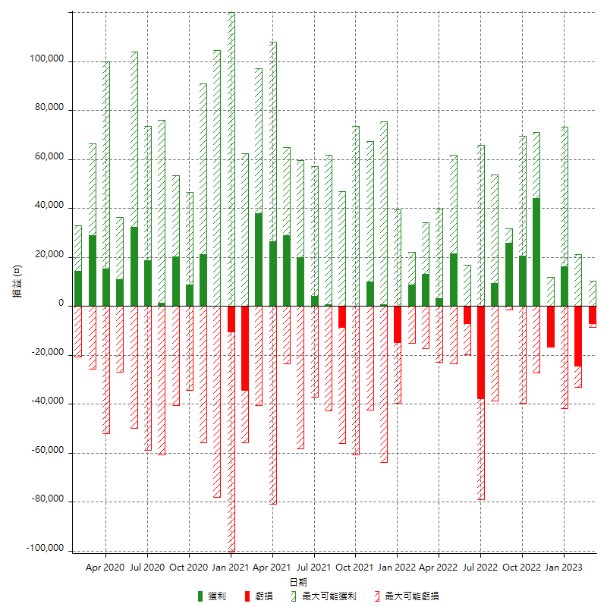

每月獲利和虧損 (%)

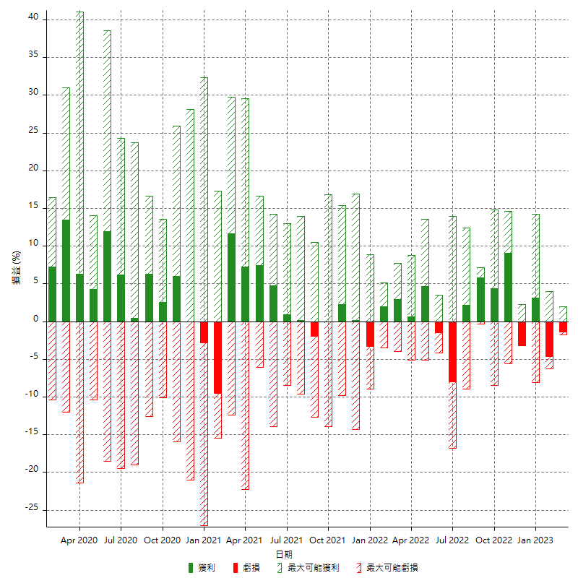

每月累積淨利

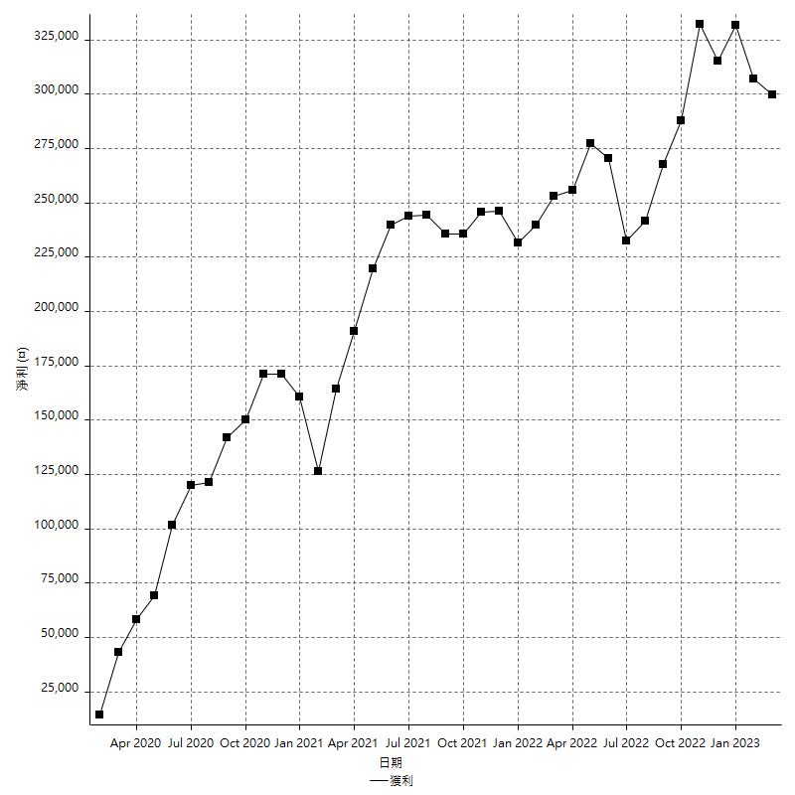

每月平均獲利

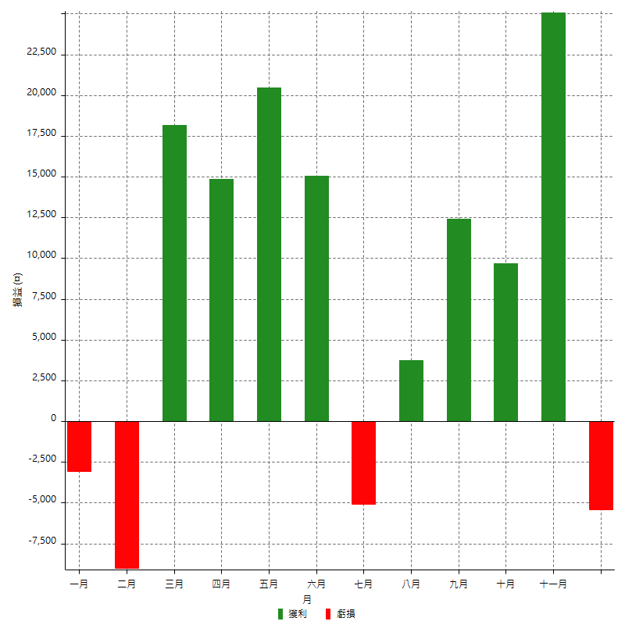

年獲利和虧損

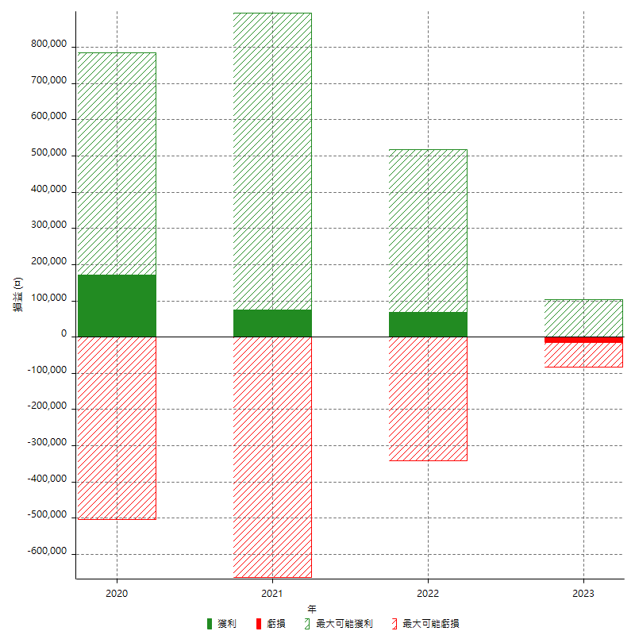

年獲利和虧損 (%)

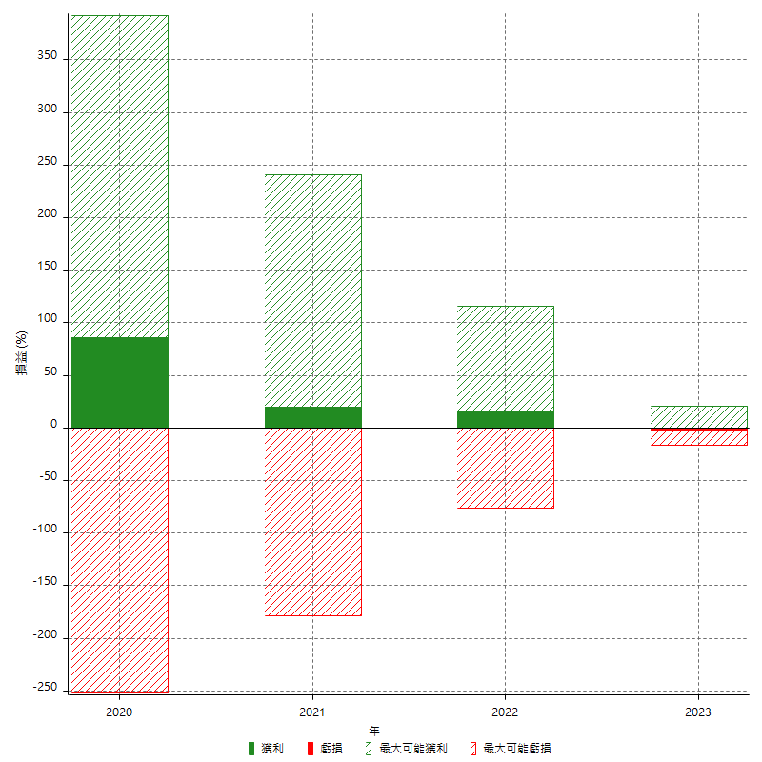

每年累積淨利

